Movie Data
포스터 이미지 | 영화 제목 | 장르 | 제작국가 | 감독 | 러닝타임 | 개봉일 | 등급 | 줄거리 | 검색 키워드 | 포스터 URL
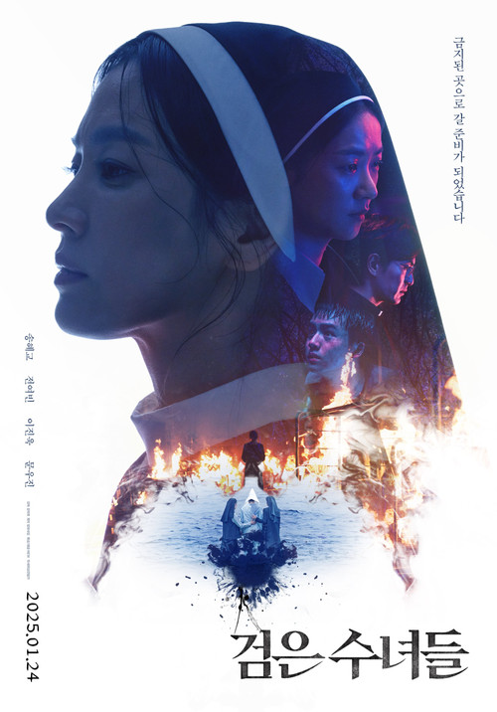 | 검은 수녀들 | 공포, 미스터리, 스릴러, 드라마 | South Korea | 권혁재 | 115분 | 2025-01-24 | 15 | 유니아 수녀는 희준의 몸에 숨어든 악령이 12형상 중 하나라고 확신한다. 당장 올 수 없는 구마 사제를 기다리다가 부마자가 희생될 것이 분명한 상황. 결국 유니아는 소년을 구하기 위해 서품을 받지 못한 수녀는 구마를 할 수 없다는 금기를 깨기로 결심한다. 하지만 담당의는 희준을 살릴 수 있는 것은 오직 의학이라 믿는 바오로 신부. 우연한 기회에 그의 제자 미카엘라 수녀의 비밀을 알아챈 유니아는 희준을 병원에서 빼내기 위해 막무가내로 도움을 요청한다. 미카엘라는 거침없는 유니아에게 반발심을 느끼지만, 동질감이 느껴지는 희준을 위해 힘을 보태기로 한다. 마침내 두 수녀는 수단과 방법을 가리지 않고 오직 소년을 살리기 위한 위험한 의식을 시작하는데... | nun, ritual, supernatural, exorcism, church, catholic, occult, dreary, suspense, apathetic | https://image.tmdb.org/t/p/w500/fT6SIrOyGwWZ4ZujHjRcabcxgfq.jpg
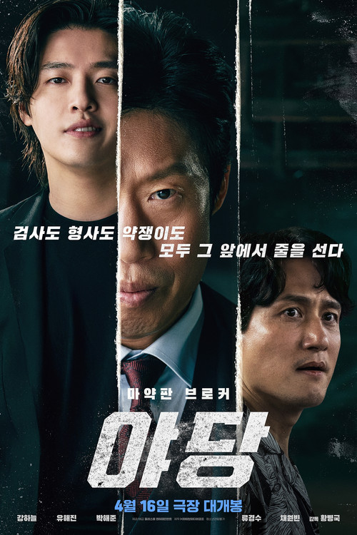 | 야당 | 범죄, 액션, 코미디, 드라마, 스릴러 | South Korea | 황병국 | 122분 | 2025-04-16 | 19 | 누명을 쓰고 교도소에 수감된 이강수는 검사 구관희로부터 감형을 조건으로 야당을 제안받는다. 강수는 관희의 야당이 돼 마약 수사를 뒤흔들기 시작하고, 출세에 대한 야심이 가득한 관희는 굵직한 실적을 올려 탄탄대로의 승진을 거듭한다. 한편, 마약수사대 형사 오상재는 수사 과정에서 강수의 야당질로 번번이 허탕을 치고, 끈질긴 집념으로 강수와 관희의 관계를 파고든다. 마약판을 설계하는 브로커 강수, 더 높은 곳에 오르려는 관희, 마약 범죄 소탕에 모든 것을 건 상재. 세 사람은 각자 다른 이해관계로 얽히기 시작하는데… | drugs | https://image.tmdb.org/t/p/w500/k4yTwFqvQDApqaoFdgubsbYcuno.jpg
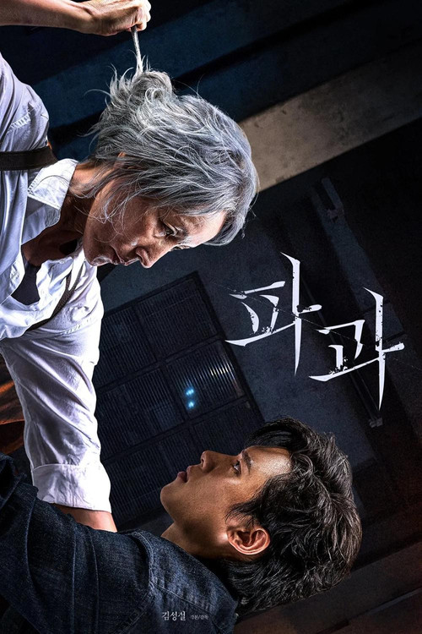 | 파과 | 액션, 미스터리, 드라마 | South Korea | 민규동 | 123분 | 2025-04-30 | 15 | 40여 년간 감정 없이 바퀴벌레 같은 인간들을 방역해온 60대 킬러 조각. 대모님이라 불리며 살아있는 전설로 추앙받지만 점차 오랜 시간 몸담은 회사 신성방역에서조차도 한물간 취급을 받는다. 한편, 평생 조각을 쫓은 젊고 혈기 왕성한 킬러 투우는 신성방역의 일원이 되고 조각에게서 시선을 떼지 않는다. 지켜야 할 건 만들지 말자고 약속했던 조각은 여전한 실력에도 불구하고 상처를 입은 그날 밤, 자신을 치료해 준 수의사 강선생과 그의 딸에게 남다른 감정을 느낀다. 투우는 그런 낯선 조각의 모습에 분노가 폭발하는데… | based on novel or book | https://image.tmdb.org/t/p/w500/A9yJjkI7GdqeFYMyUe4PebA2NIw.jpg
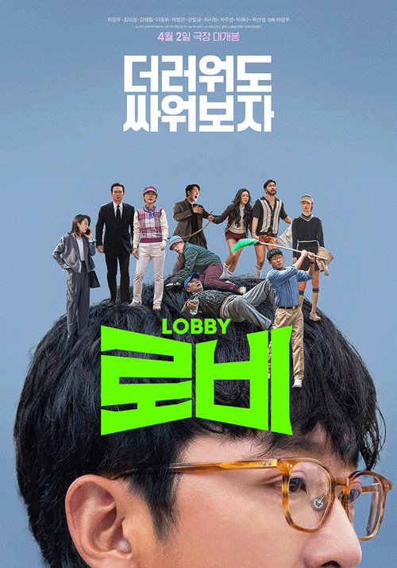 | 로비 | 코미디, 드라마 | South Korea | 하정우 | 106분 | 2025-04-02 | 15 | 연구밖에 모르는 스타트업 대표 창욱은 라이벌 회사 대표 광우의 뒷거래 때문에 기회도, 기술도 번번히 빼앗긴다. 그의 회사의 유일한 탈출구는 4조 원에 달하는 국책사업을 따내어, 한방에 자본을 확보하는 것! 하지만 로비에 있어선 한수 위인 광우는 조장관을 일찌감치 포섭한 상황, 창욱은 눈을 돌려 조장관의 최측근이자 실무를 쥐고 있는 남편 최실장에게 접근해 더러운 싸움에 참전하게 되는데... 마침내 뒷거래가 이뤄지는 골프장에 한날 한시 각자의 목적을 위해 모인 로비팀들, 이들의 진흙탕 로비가 펼쳐진다! | golf | https://image.tmdb.org/t/p/w500/9fFSXOoqiUi7bhEs1jt24SsPmpx.jpg
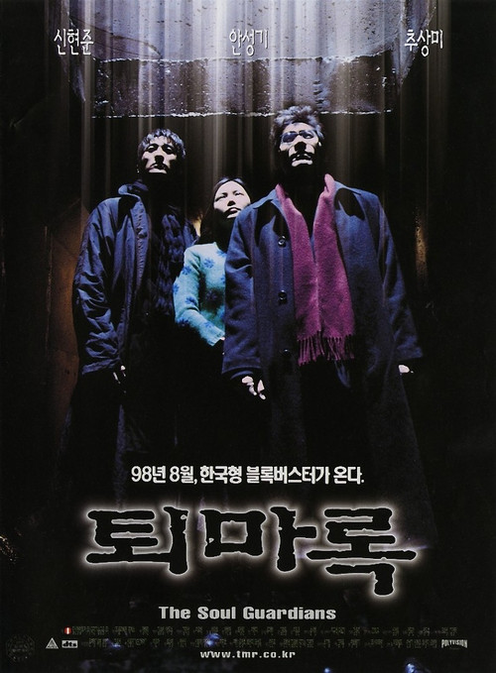 | 퇴마록 | 액션, 공포, 스릴러 | South Korea | Park Kwang-chun | 98분 | 1998-08-15 | 19 | 20년 전 한 사이비 종교단체에서 집단자살하는 사건이 발생한다. 그 속에서 기적적으로 태어난 승희(추상미)는 출생의 비밀을 모른 채 성장하지만, 20년 후인 지금 악령을 잉태할 운명에 처한다. 승희를 보호하기 위해 퇴마사들이 모여들지만, 세상은 그들에게 연쇄살인범이라는 터무니없는 혐의를 씌운다. 승희는 자신의 존재가 무고한 이들을 곤경에 빠뜨린다는 생각에 악의 제물이 되길 자청하고, 퇴마사들은 악의 부활을 막기 위한 필사의 결투를 준비하는데... |  | https://image.tmdb.org/t/p/w500/jCpXFED2mIXSP1bN4tkwvGshudZ.jpg
 | 사일런트 러브 | 로맨스, 드라마 | Japan | 우치다 에이지 | 116분 | 2024-01-26 | 15 | “그가 어떤 사람이든 상관없어, 그 손으로 나를 구해줬어” 방황하던 시절 한순간의 실수로 목소리를 잃은 ‘아오이’는 학교 청소부로 일하며 무미건조한 삶을 이어간다. 촉망받는 피아니스트이지만 교통사고로 시력을 잃은 ‘미카’는 절망 끝에 대학 옥상에서 투신을 시도한다. “네가 꿈을 이뤘으면 좋겠어. 나한테는 없으니까” 마침 그곳에서 작업을 하던 ‘아오이’가 ‘미카’를 말리게 되고 흐느껴 우는 ‘미카’에게서 눈을 떼지 못한다. 며칠 후 ‘아오이’는 폐강당에서 피아노를 치는 ‘미카’를 발견하고 그녀가 빛을 되찾을 때까지 자신의 모든 것을 걸고 지키기로 마음먹는다. | romance, blind, blind woman, aspiring musician, pure love, lost voice, past trauma | https://image.tmdb.org/t/p/w500/tnc7yS3dBnyVaHLKnkSqH625bKl.jpg
 | 괜찮아... 그냥 섹스라니까 | 코미디, 드라마, 로맨스 | United States of America | P.J. Castellaneta | 110분 | 1998-06-28 | R | 레즈비언, 게이, 이성애자, 양성애자 등 다양한 8명의 젊은이들의 같이 어울리며 술집을 탐방하고 서로의 행동과 가치관, 라이프 스타일에 설파한다. 그 안에서의 여러가지 갈등과, 혐오자들과의 다툼, 때론 코믹적인 모습도... | infidelity, friendship, rape of a male, revenge, hiv, los angeles, california, thug, group of friends, lgbt, sex comedy, gay theme | https://image.tmdb.org/t/p/w500/7IfXHRstu6TRyZorQ8Xy4yWDfdV.jpg
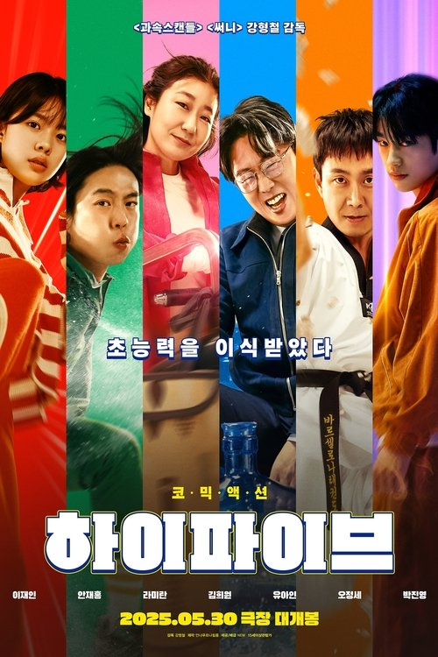 | 하이파이브 | 액션, 모험, 코미디, 판타지 | South Korea | 강형철 | 120분 | 2025-05-30 | 15 | 태권소녀 완서, 작가 지망생 지성, 후레쉬 매니저 선녀, FM 작업반장 약선 그리고 힙스터 백수 기동. 의문의 장기 기증자로부터 각각 심장과 폐, 신장, 간, 각막을 이식받은 다섯 사람. 그런데 건강해진 몸과 함께 생각지도 못한 초능력이 덤으로 딸려왔다! 자신만의 표식을 통해 서로의 존재를 확인하고 한 팀을 결성하기로 의기투합하지만 능력도 성격도 취향도 제각각, 모이기만 하면 다툼과 사고가 끊이지 않는다. 한편, 췌장을 이식받고 마찬가지로 특별한 능력을 얻게 된 새신교 교주 영춘은 평생 꿈꿔온 절대자가 되기 위해 나머지 이식자들을 찾아 나서는데… | super power, organ transplant, superhero team | https://image.tmdb.org/t/p/w500/xpqa2ShXecFxMUGKv82Zx56ZoUD.jpg
 | 시크릿쥬쥬 마법의 하모니 | 애니메이션, 판타지, 가족 | South Korea | Jo Kyung-ho | 70분 | 2025-05-01 | ALL | 인간 세상의 선과 악의 균형을 지켜온 별의 보석 ‘쥬비쥬’! 사라진 별의 보석들이 흑화하면서 선샤인빌을 위험에 빠뜨리는데! 별의 여신들과 쥬비쥬의 마음이 모여 완성되는 마법의 하모니로 선샤인빌을 구할 수 있을까? 새롭게 합류한 레드비쥬 & 크림비쥬, 그리고 별의 여신 쥬쥬, 신디, 스텔라, 로사의 새로운 모험이 시작된다! 이제 극장에서 다 함께 치링치링 치리링♪ 함께 불러, 마법의 노래! |  | https://image.tmdb.org/t/p/w500/stBfbqMabmJRvPTmecy65CTdeXh.jpg
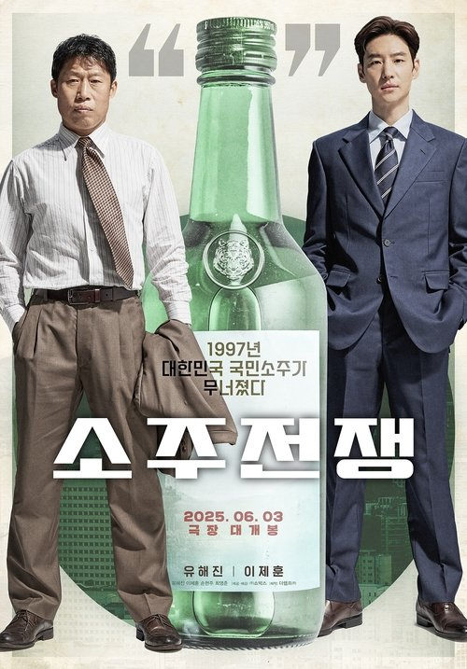 | 소주전쟁 | 드라마 | South Korea | 최윤진 | 104분 | 2025-05-30 | 15 | 1997년 IMF 외환위기, 독보적인 맛으로 전국을 평정했던 국보소주가 자금난에 휘청거린다. 이 타이밍을 눈여겨보던 글로벌 투자사 솔퀸의 직원 인범은 국보소주 매각을 위해 회사에 접근하고, 국보소주가 곧 자신의 인생인 국보그룹의 재무이사 종록은 회사를 살려보겠다는 일념으로 스마트한 인범에게 오롯이 의지한다. 한평생 몸바친 회사를 지키려는 종록과, 회사를 삼키려는 목표를 숨기고 종록에게 접근한 인범. 서로 다른 목적의 두 사람은 소주 하나로 점차 가까워지는데... | 1990s | https://image.tmdb.org/t/p/w500/eUiliFwnCR4OkKJuQiXhK5uF6zJ.jpg
 | 바이러스 | 드라마, 공포, SF | United States of America | Henry Joost | 86분 | 2016-02-18 | 15 | '웜 플루' 라는 기생충 바이러스가 전세계를 초토화 시킨다. 바이러스가 감염된 사람들은 급속도로 퍼져나가고 엠마가 사는 섀도우 캐넌은 격리 조치를 당한다. 엠마와 언니는 한 파티에 참석하게 되고 언니는 바이러스에 감염되지만 이사실을 숨긴다. 한편 바이러스에 감염된 사람들은 허기진 배를 채우기 위해 엠마의 집에 침입하게 되고 언니는 점점 바이러스 변형자로 변해가는데... | quarantine, sister, outbreak, family, parasite, disdainful, foreboding, frightened | https://image.tmdb.org/t/p/w500/hPhS8FGx47UsRF71iZ5V261oG69.jpg
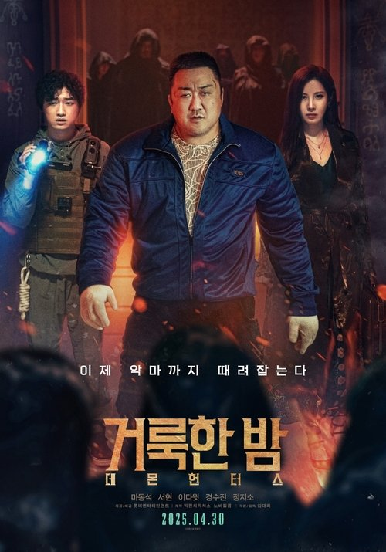 | 거룩한 밤: 데몬 헌터스 | 액션, 판타지, 공포, 스릴러 | South Korea | Lim Dae-hee | 92분 | 2025-04-30 | 15 | 악마와 그를 쫓는 어둠의 숭배자들로 인해 혼란에 빠지게 된 도시. 공권력조차 이들 앞에서 무력해지자 특별한 능력을 가진 어둠의 해결사 거룩한 밤 팀 바우, 샤론, 김군이 직접 악의 무리를 처단하고자 한다. 그러던 중 갑자기 동생 은서가 이상증세를 보인다는 의뢰인 정원이 찾아오고 그 안에서 지금껏 본 적 없던 강력한 존재의 기운을 느끼는데… 과연 거룩한 밤 팀은 악의 무리에 맞서 세상을 구원해 낼 수 있을까? | evil spirit, demon, occult, dark fantasy, teamwork, suspense, special power | https://image.tmdb.org/t/p/w500/7MGnHpfhF8savUsrUJoI8Q7dTk9.jpg
 | 태양의 노래 | 음악, 드라마, 로맨스 | South Korea | Cho Young-jun | 109분 | 2025-05-16 | 12 | 태양이 떠 있는 동안, 햇빛을 볼 수 없는 희귀 증후군을 가지고 있는 미솔은 꿈도 사랑도 포기한 지 오래다. 어느 날, 미솔의 집 앞에 과일 트럭을 끌고 온 ‘과일 청년’ 민준에게 첫눈에 반하게 되고, 민준을 만나기 위해 미솔은 매일 태양이 지는 시간만을 손꼽아 기다린다. 오늘 밤도 파이팅 하며 과일을 팔러 나온 민준은 한밤중에만 노래를 부르는 미솔에게 끌리게 된다. 신데렐라 같은 그녀의 매력에 빠지게 되면서 민준도 어느 순간 밤이 되기만을 기다린다. 점차 가까워지면서 꿈도, 사랑도 함께 나누게 된 두 사람. 미솔과 민준은 서로를 응원하며 본격적으로 싱어송라이터 활동과 배우 도전을 시작하는데… 기억해, 항상 환한 빛에 숨어 너를 보고 있었어 | remake | https://image.tmdb.org/t/p/w500/vnIPXGpnoIsJOCt2TCB9p4cBCJ0.jpg
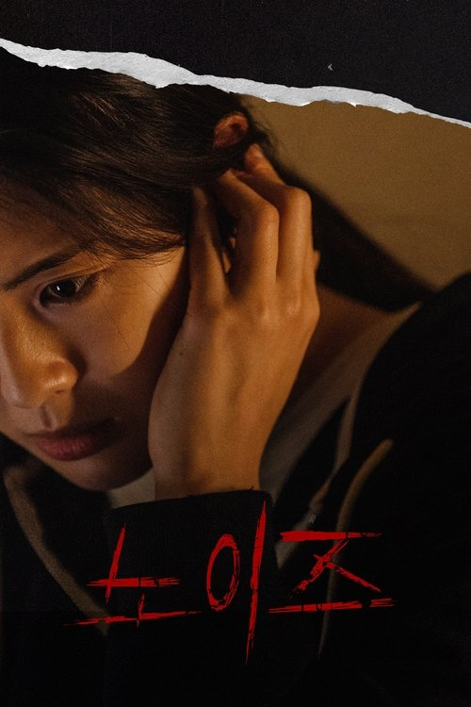 | 노이즈 | 공포, 스릴러 | South Korea | 김수진 | 95분 | 2025-06-25 | 15 | 내 집 마련에 성공한 주영과 주희 자매. 어느 날부터 아파트 어딘가에서 들려오는 정체불명의 층간소음에 시달린다. 그러던 중 동생 주희와 연락이 끊기자 불안에 휩싸인 주영은 급히 지방 공장에서 집으로 돌아오고, 주희의 남자친구 기훈과 함께 실종된 동생을 추적하기 시작한다. 한편, 자매와 마찬가지로 층간소음에 시달리던 아랫집 남자는 그 소음의 근원이 윗집 자매에게 있다고 생각해 살인 협박을 하게 되는데…. | inter-floor noise | https://image.tmdb.org/t/p/w500/tPOcNetZHfmn97V93TikhWDXj4T.jpg
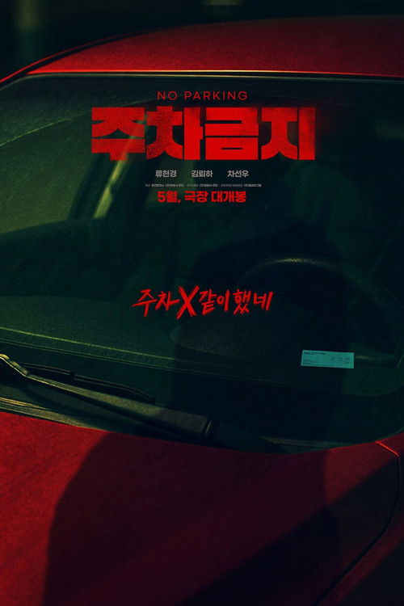 | 주차금지 | 범죄, 스릴러, 공포 | South Korea | Son Hyeon-woo | 91분 | 2025-05-21 | 15 | 계약직 과장 연희는 정규직이 걸린 프로젝트 준비부터 직장 상사의 치근덕거림과 출퇴근길 교통난까지 만성 스트레스에 시달린다. 그러던 어느 날, 퇴근 후 도저히 주차를 할 수 없게 대어진 차량 때문에 분통이 터진 연희는 한 번도 마주친 적 없었던 수상한 자와 사소한 시비가 붙게 되고, 예상치 못한 최악의 상황으로 번져가는데… |  | https://image.tmdb.org/t/p/w500/xSQi0BIomoftpAyEX9IWK51TJPf.jpg
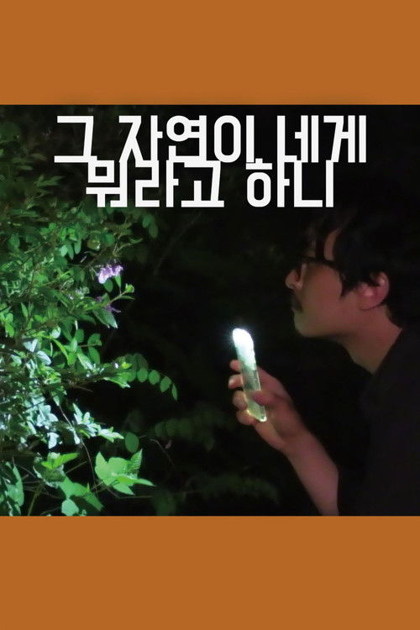 | 그 자연이 네게 뭐라고 하니 | 드라마 | South Korea | 홍상수 | 109분 | 2025-05-14 | 15 | 삼십대 시인 동화는 삼년 사귄 애인 준희의 집앞에서 집이 너무 크다고 놀라고 있다. 집구경만 앞에서 하고 나오려다 준희의 아버지를 마주치게 되고, 동화는 하루종일을 그 집에 머물게 된다. 중간에 근처 강변의 절에도 다녀오고, 아버지가 직접 잡은 닭으로 한 닭요리도 먹게 된다. 밤이 되고 동화는 술이 많이 취해 자기 속내를 다 드러내게 되는데, 준희 부모는 그런 동화의 모습에 이질감을 느낀다. 이른 아침 일어난 동화는 주자장에서 준희에게 간단히 인사를 하고 그 집을 빠져나온다. |  | https://image.tmdb.org/t/p/w500/ajneL70wrATLhrXaYEuXHz9aep9.jpg
 | 전지적독자시점 |  |  |  |  |  |  | API 정보 없음
 | 엉망이 흐른다 |  |  | 강은정 | 24분 | 2024-10-12 |  | 짱아의 생일 파티에 초대된 지우는 모든 준비를 마치고 활동 지원사인 미숙을 기다리고 있다. 그러나 미숙이 급한 일이 생겨 못 온다는 통보를 받는다. 휠체어를 타는 지우는 이동하는 곳까지 활동 지원이 필요한 상황. 그러던 중, 우연히 인형 뽑기 중인 아자를 만난다. 지우는 할 일 없어 보이는 아자를 설득해 일일 활동 보조로 섭외하려고 한다. 둘은 과연 제시간에 짱아네 집에 도착할 수 있을까?
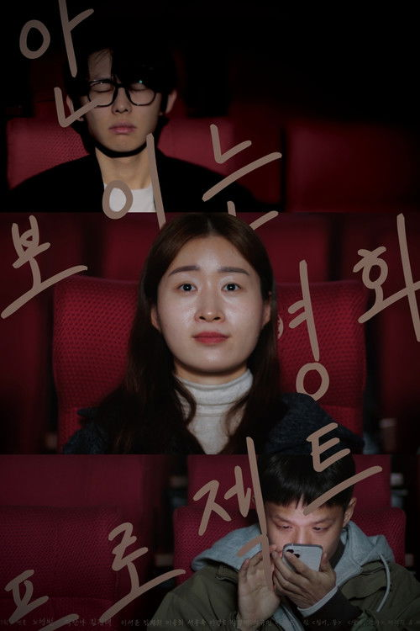 | 안보영 프로젝트 | 다큐멘터리 | South Korea | 노영빈 | 15분 | 2025-04-26 |  | 시각장애인이 주인공으로 나오는 자신의 과거 작품을 보던 감독. 시각장애인이 그 영화를 볼 수 없는 사실을 깨닫고 영화를 다시 만들게 된다. 시각장애인 안나와 새롭게 영화를 제작하며, 시각장애인과 비장애인이 함께 볼 수 있는 영화를 만든다. |  | https://image.tmdb.org/t/p/w500/i0wSvcbJfpdOmnEtm5HXIr373Ya.jpg
 | 탁란 |  |  |  |  |  |  | API 정보 없음
 | 나의 자립 일지 | 다큐멘터리 | South Korea | Chu Byeong-jin | 81분 | 2025-09-04 |  | 초현은 20년 동안 장애인 거주시설에서 살아왔다. 시설에서 자기 뜻대로 살 수 없었던 초현은 시설을 떠나 자유롭게 살기로 마음먹는다. 자신을 붙잡으려는 시설 사람들의 거친 말과 괴롭힘을 견뎌내고 시설 밖으로 나온 초현은 피플퍼스트 동료들의 지원으로 자립생활을 시작한다. 즐거운 일도 힘든 일도 많지만, 초현은 친구, 동료들과 함께하며 자립생활에 적응해 간다. 초현의 탈시설 자립 과정은 국회 국정감사에서 주목을 받게 된다. 탈시설한 발달장애인 당사자로서 국정감사에 출석한 초현은 국회의원들과 보건복지부 장관 앞에서 자신의 인생을 이야기한다.
 | 달팽이 농구단 | 드라마 | South Korea | 고은기 | 119분 | 2025-11-12 | ALL | 전 농구스타 이상우는 은퇴 후 코치로 활동하다 뇌종양 수술을 받게 되면서 아무도 불러주지 않는 신세가 되었다. 제약회사로부터 한 번도 해본 적 없는 휠체어 농구, 그것도 최하위 팀 코치 제안을 받는다. 승리를 위해 사고로 부상당한 프로농구 최고 스타 최명을 영입하지만, 에이스의 도발로 팀은 해체 위기를 맞게 되는데! | wheelchair, basketball, basketball team | https://image.tmdb.org/t/p/w500/nTAl5KsTGCX0FIvL726F9B8CwlN.jpg
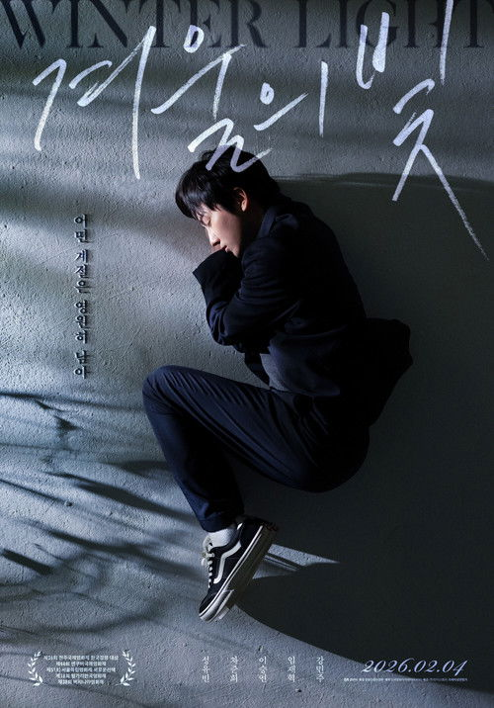 | 겨울의 빛 | 드라마 | South Korea | Cho Hyun-suh | 89분 | 2026-02-04 | 12 | 넉넉지 않은 가정 형편에 학원은 고사하고 몸 아픈 어린 동생까지 돌봐야 하는 열여덟 다빈. 공부를 꽤 하지만, 번듯한 꿈 하나 없다. 유일한 안식은 여자친구 재은뿐. 열여덟의 끝자락, 하고 싶은 게 생겼다. 해외 연수 프로그램에 재은과 함께 참가하는 것. 다빈은 연수 참가비를 마련하기 위해 모텔 청소 알바를 시작하고 돈을 모은다. 그러던 어느 날, 동생 눈 수술에 큰 돈이 필요하게 되는데… |  | https://image.tmdb.org/t/p/w500/do2MBTBxmA9045upB4Z7SrQgns9.jpg
 | 인피니티 챌린저 |  |  |  |  |  |  | API 정보 없음
 | 새이와 도하 |  |  |  |  |  |  | API 정보 없음
 | 봄의 언어 |  |  |  |  |  |  | API 정보 없음
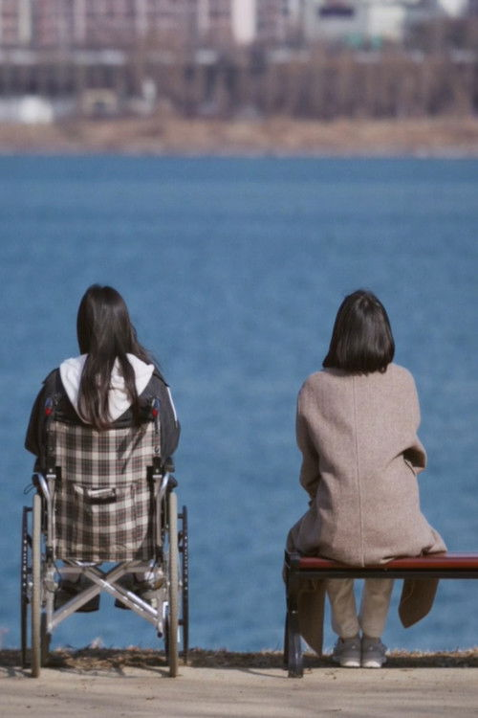 | Leave me not |  | South Korea | Lee Hyo-jung |  | 2024-01-01 |  |  |  | https://image.tmdb.org/t/p/w500/79DdBVxQte3oeOWuJc7sW8uxH09.jpg
 | 우리가 만든 궤적 |  |  |  |  |  |  | API 정보 없음
 | 우리의 사랑 | 드라마, 로맨스 | France | 모리스 피알라 | 102분 | 1983-11-16 | R | 15세 소녀인 수잔은 이 남자 저 남자와 동침을 하지만 그 누구도 사랑하지 않는다. 어느 날 아버지가 갑자기 집을 나가버린 후, 어머니의 신경증은 더 심해지고 오빠인 로베르는 모든 것을 수잔의 탓으로 돌리며 그녀를 때리기 시작하는데... | women's sexual identity, love | https://image.tmdb.org/t/p/w500/gK0o8dmI1a4sqfw8ZJK4iT8gU0U.jpg
 | 까칠한 강래씨 |  |  |  |  |  |  | API 정보 없음
 | 우리의 자리 |  |  |  |  |  |  | API 정보 없음
 | 오래된 못 |  |  |  |  |  |  | API 정보 없음
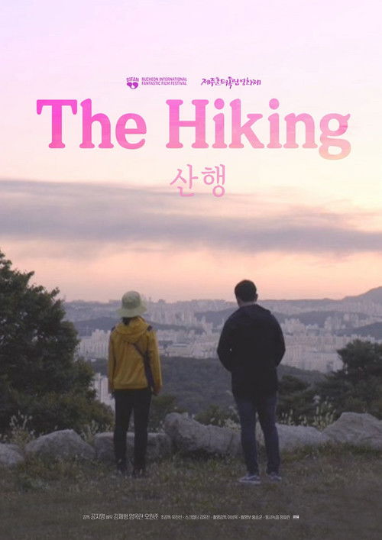 | 산행 | 드라마 | South Korea | Kong Ji-myung | 16분 | 2019-06-29 |  | 카메라를 만지며 산에서 쉬고 있는 주혁에게 미자는 대뜸 사진을 찍어달라며 다가온다. 사진을 찍어주는 주혁과 미자는 함께 등산을 하며 대화를 나누게 된다. | mother, son | https://image.tmdb.org/t/p/w500/aRxEe7UCUqhWWIJySIqZAd5Z0tt.jpg
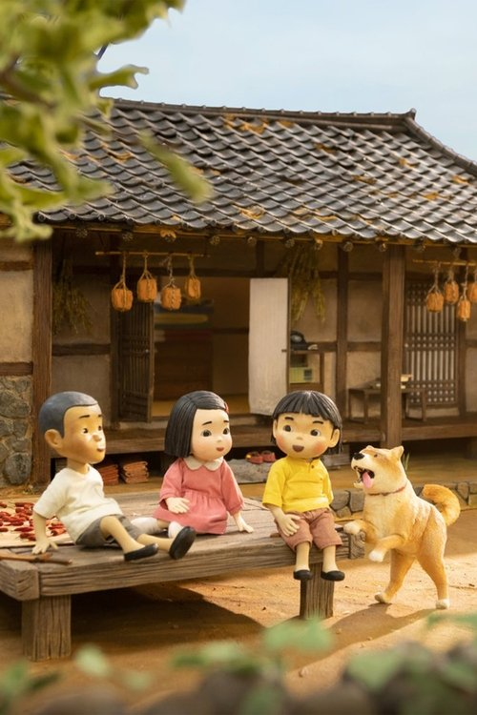 | 짱뚱이네 똥황토 | 애니메이션 | South Korea | Park Jae-beom | 26분 | 2024-11-30 |  | 짱뚱이네 진돗개 조남이가 귀여운 새끼 여섯 마리를 낳았어요. 그중 어미를 쏘옥 빼닮은 강아지 황토만 남기고 다른 강아지들은 뿔뿔이 헤어지게 되었어요. 황토는 밥 욕심도 많고, 갖가지 말썽을 일으키는 말썽쟁이지만… 짱뚱이에겐 둘도 없는 친구예요. 그러던 어느 날, 황토가 사라지고 마는데……. |  | https://image.tmdb.org/t/p/w500/4Kukc5CqOeKSpIfKVQW4YhDIdhb.jpg
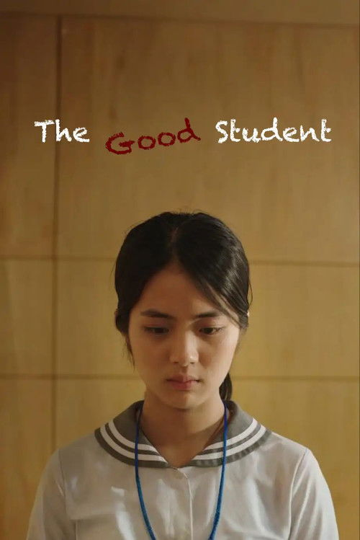 | 모범상 |  | South Korea | 박호범 | 16분 | 2025-06-25 |  | 고1 선아는 학교에서 뇌병변 장애인 친구 소희의 도우미 역할을 맡고 있다. 교육청에서 주는 모범상 수상자로 선정이 된 선아. 잠깐의 기쁨도 잠시, 장애를 가진 소희로 인해 선아는 여러 상황을 마주하게 되는데.. |  | https://image.tmdb.org/t/p/w500/jjlFu3xJSbo85LsN0J17oiGBTGa.jpg
 | 지금 만나러 간다 |  |  |  |  |  |  | API 정보 없음
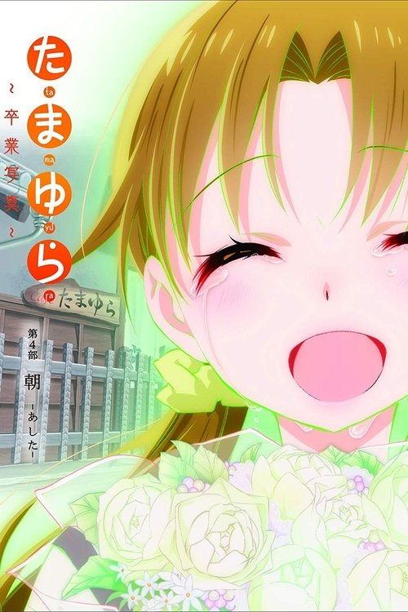 | 타마유라 졸업사진 4부 아침 | 드라마, 애니메이션 | Japan | 사토 쥰이치 | 57분 | 2016-04-02 |  |  | arts, slice of life, anime | https://image.tmdb.org/t/p/w500/7zZGlOdNACA0hM30rxCkHJKugip.jpg
 | 원더 우먼 | 액션, 모험, 판타지 | United States of America | 패티 젠킨스 | 141분 | 2017-05-30 | 12 | 수천년 간 존재를 숨긴 채 지구를 수호하던 데미스키라의 공주 다이애나는 어느 날 하늘에서 이상한 움직임을 포착한다. 1차 세계대전에 참전해 스파이 활동을 벌이다가 격추된 미국인 조종사 스티브가 해변에 불시착한 것. 태어나 처음으로 남성을 보게 된 다이애나는 호기심을 감추지 못하고, 데미스키라의 일원들은 그가 파멸을 가져올 수도 있음을 경고한다. 다이애나는 엄마이자 여왕인 히폴리타의 반대에도 불구하고 나치군의 추격을 따돌리면서 그들의 생화학무기 공격을 비밀리에 막아야 하는 스티브를 따라나선다. | island, hero, strong woman, world war i, empowerment, superhero, feminism, greek mythology, based on comic, female protagonist, period drama, super power, heroine, woman director, female empowerment, 1910s, dc extended universe (dceu) | https://image.tmdb.org/t/p/w500/oZGYR75RaSLQ8XdJIVerYnOdhFx.jpg
 | 파랑의 파동 |  |  |  |  |  |  | API 정보 없음
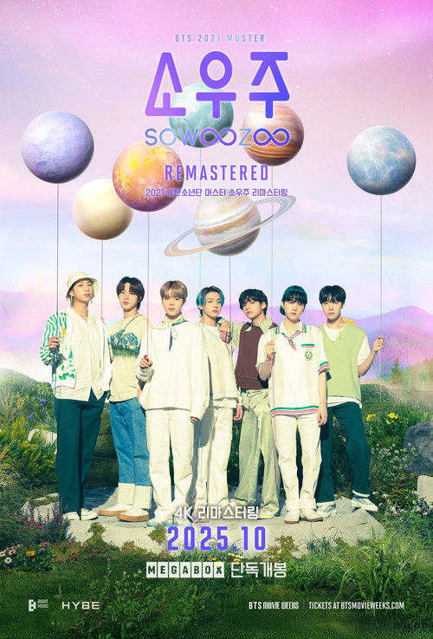 | 2021 방탄소년단 머스터 소우주 리마스터링 | 음악, 다큐멘터리 | South Korea | Jo Hyeong-seok | 94분 | 2025-10-01 | ALL | 거리와 시간 너머 하나로 연결된 방탄소년단과 아미의 특별한 ‘FESTA(페스타)’ <2021 BTS MUSTER SOWOOZOO> 페스티벌이 떠오르는 대형 야외무대에서 선보인 특별한 퍼포먼스. 다 함께 데뷔 8주년을 기념한 그날의 열기와 감동이 스크린 위에서 피어난다. | concert, live performance, concert film, boy band, k-pop | https://image.tmdb.org/t/p/w500/5iJa9vUI5rESXCuF3hpGkrflPaB.jpg
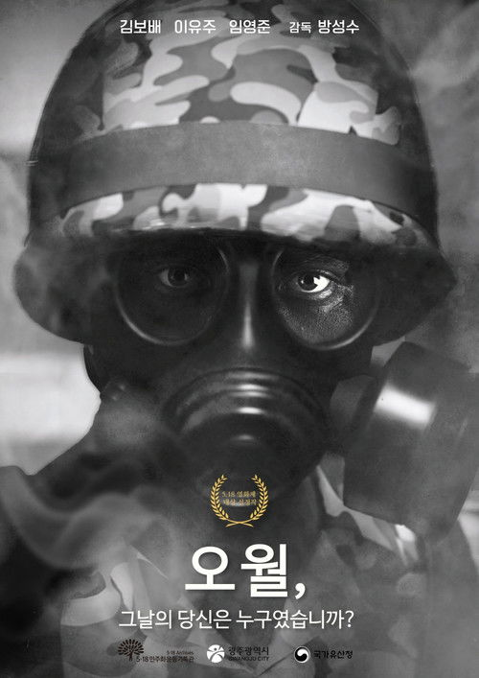 | 오월 | 드라마 | South Korea | 방성수 | 22분 |  |  | 5월, 봄 햇살이 따뜻하게 내리쬐는 어느 날. 사진작가 민서는 어린 딸 은지와 함께 어머니의 묘를 찾기 위해 광주행 기차에 오른다. 오래 된 카메라와 수첩을 들고 떠난 이 여정은 단순한 추억 되새김이 아니다. 수첩에는 1980년 5 월 광주의 참상이 고스란히 기록되어 있었다. 도청 앞, 은지와 함께 걷던 민서는 갑작스러운 두통과 함께 과거로 빨려 들어간 듯한 환영을 본다. 그 안에서 계엄군의 군화발에 짓밟힌 광주, 카메라를 든 젊은 엄마, 병원 응급실을 가득 메운 희생자의 모습이 펼쳐진다. 그녀의 어머니는 그 날의 참상을 기록하던 사진기자였다. 민서는 과거의 장면들을 따라가며 어머니의 마지막을 목격한다. 다시 현실로 돌아온 그녀는 딸의 손을 잡고, 세월을 넘어 흐르는 진실을 가슴에 안은 채 어머니의 묘를 찾는다. 마지막 장면, 사진전의 벽면에는 어머니가 마지막으로 찍은 사진이 걸려 있다. 그 아래에 적힌 문구가 묻는다: “그날의 당신은 누구였습니까?” |  | https://image.tmdb.org/t/p/w500/5WPaAPWnq9IKi86MNYjUhq2lryr.jpg
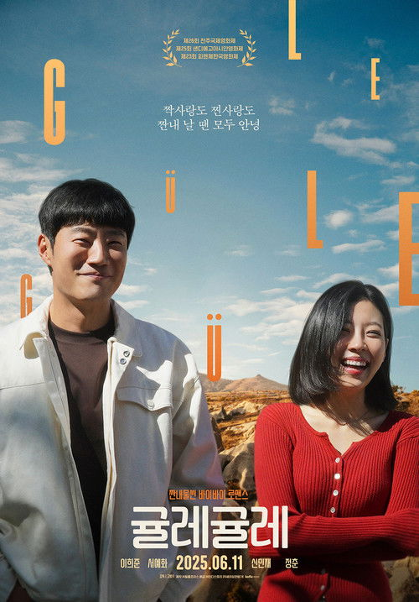 | 귤레귤레 | 드라마, 로맨스, 코미디 | South Korea | 고봉수 | 108분 | 2025-06-11 | 12 | 제멋대로인 상사와 출장을 온 대식과 알코올중독 남편과 재결합 여행을 온 정화가 우연히 튀르키예에서 수년 만에 재회한다. 두 사람은 대학 시절 절친이었지만 정화가 대식의 고백을 거절하면서 대차게 끝난 사이. 둘은 같은 벌룬 패키지 투어에 동행해 모른척하지만 대식의 서툰 연애사와 정화의 이혼이 까발려지면서 애써 참고 있던 온갖 감정들이 폭발하고 마는데… |  | https://image.tmdb.org/t/p/w500/bo50ssb0nXSXGlpj4FKidPN7NNT.jpg
 | 된장이 | 드라마, 코미디 | South Korea | Jo Han-byeol | 94분 | 2025-07-02 | 12 | 경찰 따돌리다 지쳐버린 말빨의 요술사 제니, 도망치다 도망치다 도착한 곳은… GPS도 포기한 깡촌 마을 ‘용두골’! 거기서 들은 희대의 떡밥! “불로장생약이 있다고? 이름이… 천!년!삼!주!?” 단서 따라 도착한 곳은 된장 냄새가 진동하는 어느 시골집. 그런데 거기서 그녀를 막아선 건… 된장할배의 9살 손자?! 이름도, 행동도, 정체는 더더욱 수상한 꼬마 ‘된장이’. 할배의 천년삼주를 지키기 위해 오늘도 삽을 든다! 한탕 노리는 구라의 여왕 제니 vs 말보다 삽이 빠른 지킴이 된장이! 천년삼주를 가져가려면 된장이부터 이겨라! 가장 황당하고 배꼽 잡을 기막힌 대결이 시작된다! |  | https://image.tmdb.org/t/p/w500/hgjiE6NLX6yNFVCPaUxzRHR3zfE.jpg
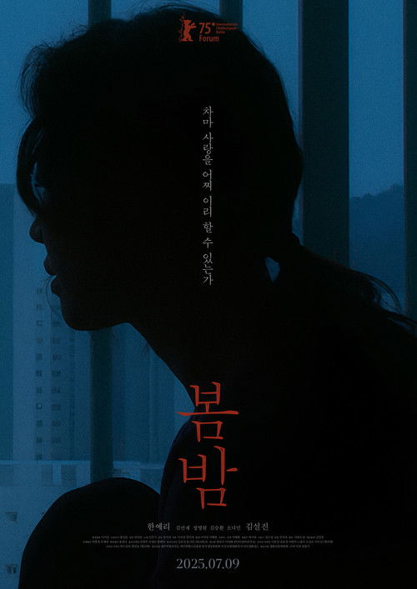 | 봄밤 | 드라마 | South Korea | 강미자 | 67분 | 2025-07-09 | 12 | 국어교사였던 영경과 철공소를 운영하던 수환. 각자의 첫 결혼을 파혼한 뒤, 알코올과 병으로 모든 것을 잃고 죽음과 마주한 시간을 지낸다. 친구의 결혼식에서 우연히 만난 둘은 어느 새 서로의 상처를 응시하며 그저 함께할 뿐이다. 상처의 끝에서 외는 두 사람의 사랑이 밤과 함께 흘러간다. | based on novel or book | https://image.tmdb.org/t/p/w500/dHtNR4fmjWXq0KTZc2rUbrGWyAE.jpg
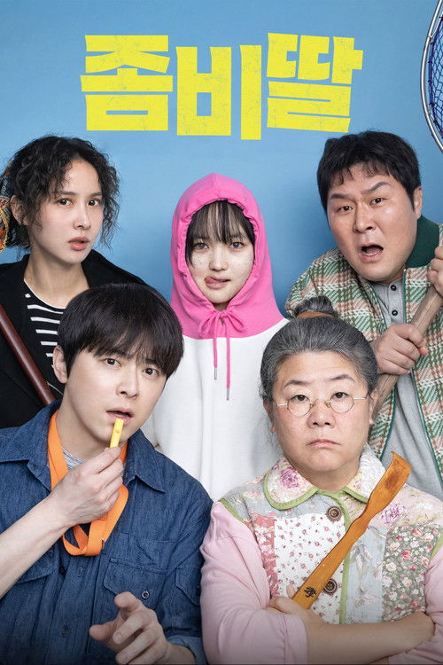 | 좀비딸 | 코미디, 드라마 | South Korea | 필감성 | 114분 | 2025-07-30 | 12 | 댄스 열정을 불태우는 사춘기 딸 수아와 함께 티격태격 일상을 보내는 맹수 전문 사육사 정환. 어느 날 전 세계를 강타한 좀비 바이러스에 감염된 딸 수아를 지키기 위해 정환은 어머니 밤순이 사는 바닷가 마을 은봉리로 수아와 함께 향한다. 감염자를 색출해 내려는 사회 분위기 속에서 수아가 어렴풋이 사람 말을 알아듣고, 평소 좋아하던 춤과 할머니 밤순의 따끔한 효자손 맛에 반응하는 모습을 발견한다. 절대 수아를 포기할 수 없는 정환은 호랑이 사육사의 오랜 경험을 살려 좀비딸 트레이닝에 돌입하는데... | daughter, father, zombie, family, father daughter relationship, live action remake, father and daughter, based on webcomic or webtoon, korean live action, live action, based on manhwa | https://image.tmdb.org/t/p/w500/aASLRiO8p9xLIvG9EHXSyZ71sPl.jpg
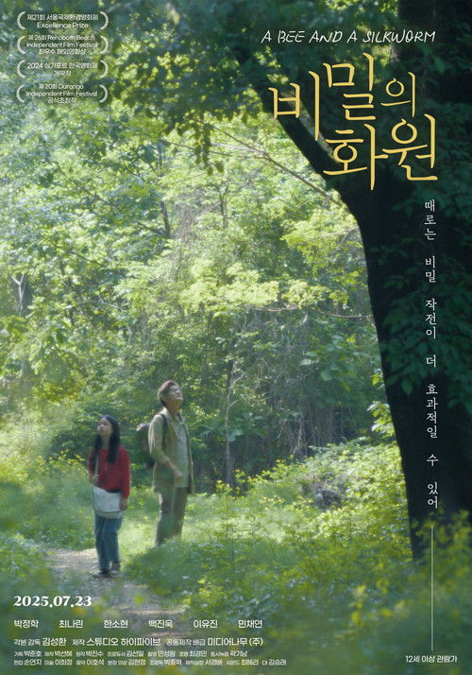 | 비밀의 화원 | 드라마 | South Korea | 김성환 | 95분 | 2025-07-23 | 12 | 식물학자 동호와 어린이 봄이의 운명적 만남을 통해 세대 간의 이해와 협력의 중요성을 다룬 극영화 |  | https://image.tmdb.org/t/p/w500/nFptB4RLYJJDrbVjxQfcpV157gn.jpg
 | 야당:익스펜디드 컷 |  |  |  |  |  |  | API 정보 없음
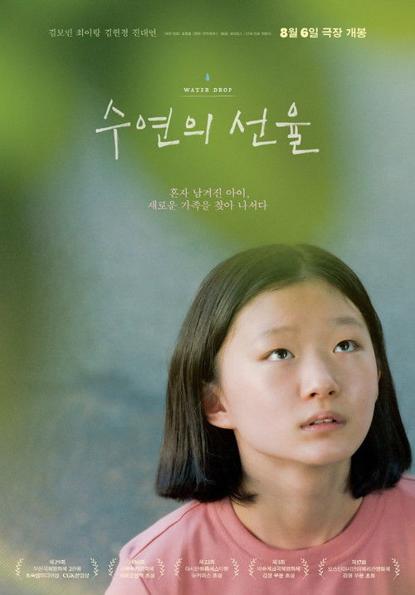 | 수연의 선율 | 미스터리, 스릴러, 드라마 | South Korea | 최종룡 | 107분 | 2025-08-06 | 12 | 할머니가 돌아가시고 홀로 남겨진 열세 살 ‘수연’은 보육 시설을 가지 않기 위해 스스로 보호자를 찾아 나선다. 우연히 한 부부의 유튜브에서 ‘선율’이라는 일곱 살 아이를 입양해 행복하게 생활하는 완벽한 가족을 발견하게 된다. 이들의 추가 입양 계획을 알게 된 ‘수연’은 이들의 새로운 가족이 되기 위해 ‘선율’에게 일부러 접근한다. 그런데 ‘선율’의 행동이 어딘지 좀 이상하다. |  | https://image.tmdb.org/t/p/w500/abzyh9ps3AB07ZFtgoSuhUH4aXJ.jpg
 | 악마가 이사왔다 | 로맨스, 코미디, 미스터리 | South Korea | 이상근 | 113분 | 2025-08-13 | 12 | 퇴사 후 무미건조 집콕 일상을 보내던 청년 백수 길구는 아랫집에 이사 온 선지에게 한눈에 반한다. 그러나 다음 날 새벽 기괴한 비주얼의 선지를 엘레베이터에서 마주치고 청순한 선지와 오싹한 선지 사이에 충격과 혼란에 빠지게 된다. 그날부터 선지의 정체에 대한 호기심 반, 두려움 반 주변을 맴돌던 길구는 그녀의 아버지 장수에게 이들 가족의 특별한 비밀을 듣게 된다. 바로 선지가 낮에는 유순하고 평범하지만, 새벽이 되면 악마가 깨어나 완전히 다른 사람으로 변한다는 것. 장수는 길구에게 새벽에만 선지의 보호자 역할을 수행하는 험난한 아르바이트 자리를 제안한다. 과연 길구는 악마 선지의 저주에서 탈출할 수 있을까? | neighbor neighbor relationship, secret | https://image.tmdb.org/t/p/w500/wjh29GaJPKF1J0nLdpXuExncQ8U.jpg
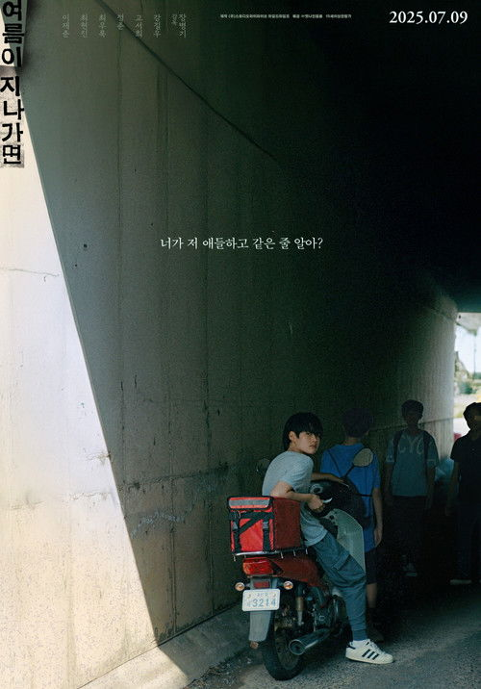 | 여름이 지나가면 | 드라마 | South Korea | 장병기 | 115분 | 2025-07-09 | 12 | 진학을 위해 서울을 떠나 낯선 소도시로 이사 온 초등학생 기준. 새 학교에 등교하기도 전, 새 운동화가 사라진다. 모든 시선이 향하는 곳은 동네에서 소문난 형제, 영준과 영문. 기준은 지금까지 알지 못한 그들의 진짜 모습을 보게 되고 어른들이 그어 놓은 선을 넘나들며 가까워진다. 그리고 그 여름, 아이들의 세계가 조용히 흔들리기 시작한다. |  | https://image.tmdb.org/t/p/w500/TAqJDO79DgQCcGuPh1P2tU9DkN.jpg
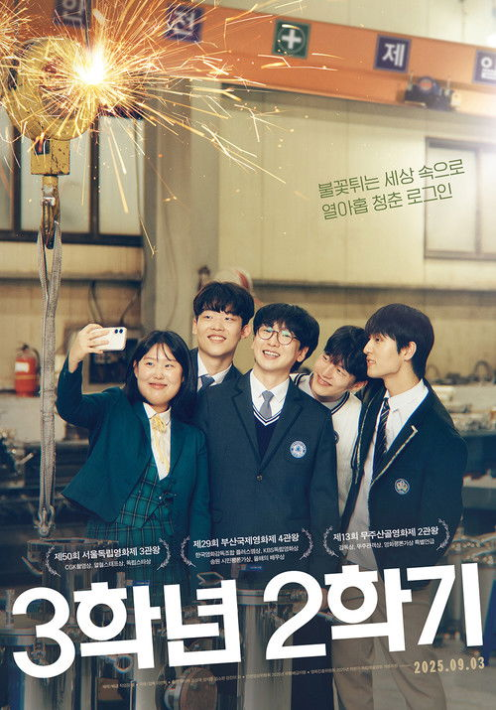 | 3학년 2학기 | 드라마 | South Korea | 이란희 | 105분 | 2025-09-03 | 12 | 학창 시절의 마지막 3학년 2학기를 학교가 아닌 낯선 공장에서 보내게 된 중소기업 현장 실습생 열아홉 살 창우. 사수의 냉정한 평가 속에서도 일의 즐거움과 동료애를 느끼며 사회생활의 설렘과 두려움, 두근두근 단짠단짠을 맛본다. 하지만 예기치 못한 동료와의 이별은 창우를 뒷걸음치게 하는데… | high school student, trainee | https://image.tmdb.org/t/p/w500/q6esrmLcnFlYCe4joNjyxAEEg0Z.jpg
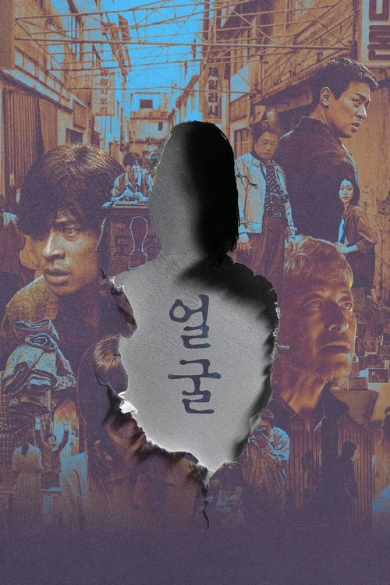 | 얼굴 | 미스터리, 스릴러 | South Korea | 연상호 | 102분 | 2025-09-11 | 15 | 태어나서 아무것도 볼 수 없었던 시각장애인임에도 불구하고 세상에서 가장 아름다운 도장을 만드는 장인으로 거듭난 임영규와 그의 아들 임동환에게 경찰에게서 한 통의 전화가 걸려온다. 40년 전 실종된 아내이자 어머니 정영희의 백골 사체가 발견되었다는 것. 얼굴조차 몰랐던 어머니가 살해됐을 가능성도 있다는 이야기를 듣게 된 임동환은 아버지 임영규의 다큐멘터리를 촬영하던 PD 김수진과 함께 어머니의 죽음을 추적하게 된다. 그리고 그 과정에서 만난, 40년 전 어머니와 함께 청계천 의류 공장에서 일했던 이들의 기억을 통해 가려진 진실을 마주하게 되는데…… | based on graphic novel, depressed | https://image.tmdb.org/t/p/w500/gKxhGFwbaMq9LMnKJrsuZGodULk.jpg
 | 어쩔 수가 없다 |  |  |  |  |  |  | API 정보 없음
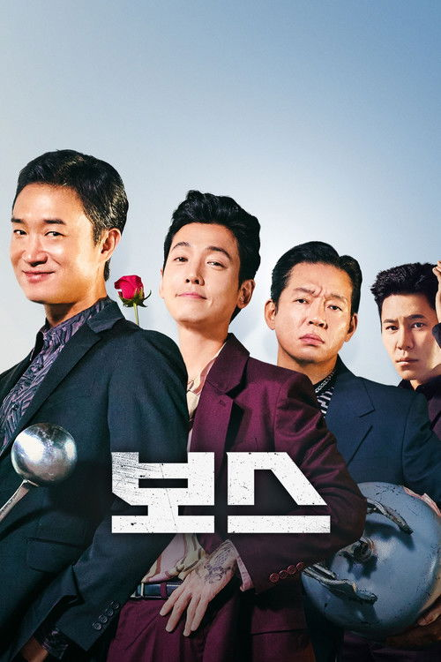 | 보스 | 코미디, 액션 | South Korea | 라희찬 | 99분 | 2025-10-03 | 15 | 조직의 미래가 걸린 차기 보스 선출을 앞두고, 각자의 꿈을 위해 서로에게 보스 자리를 치열하게 양보하려는 조직원들의 필사적인 대결을 그린 작품. 차기 보스 0순위지만, 조직이 아닌 중식당 미미루로 전국구 평정을 꿈꾸는 순태. 조직 내 입지는 충분하나 운명처럼 만난 탱고에 인생을 건, 차기 보스 유력자 강표. 유일하게 보스를 갈망하지만, 그 누구도 보스감이라 생각하지 않는, 보스 부적격자 판호. 그리고 미미루 배달원으로 잠입한 언더커버 경찰 태규까지 가세하며 치열한 보스 양보 전은 예측불허 대혼란으로 치닫는데.. | gangster | https://image.tmdb.org/t/p/w500/tOMd1oZxW0FR0jATgSMavI4igcS.jpg
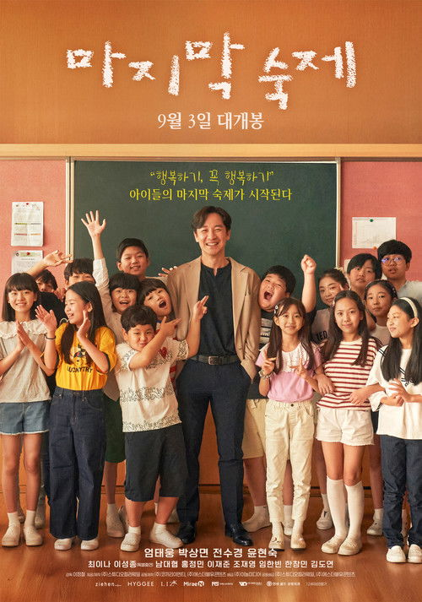 | 마지막 숙제 | 드라마 | South Korea | 이정철 | 109분 | 2025-09-03 | 12 | 강남의 사립 초등학교의 기간제 담임이 된 영남은 ‘민영 아파트’와 ‘임대 아파트’를 기준으로 나뉜 아이들에게 이상한 숙제를 내주기 시작한다. 영남의 엉뚱한 수업이 거듭될수록 4학년 3반 아이들의 닫혀있던 마음은 서서히 열리게 되는데… 한편, 영남의 교육 방식에 불만을 제기한 학부모회장과 일타강사였던 영남의 과거를 알고 있는 입시학원 제자의 등장으로 인해 뜻하지 않게 숨겨진 비밀이 밝혀지게 되고 시간이 얼마 남지 않은 영남은 아이들에게 마지막 숙제를 남긴다. “행복하기, 꼭 행복하기” 과연, 아이들은 선생님의 마지막 숙제를 풀 수 있을까? |  | https://image.tmdb.org/t/p/w500/jj22QNr3GAu0yjfeUSp8Uyk4Q5v.jpg
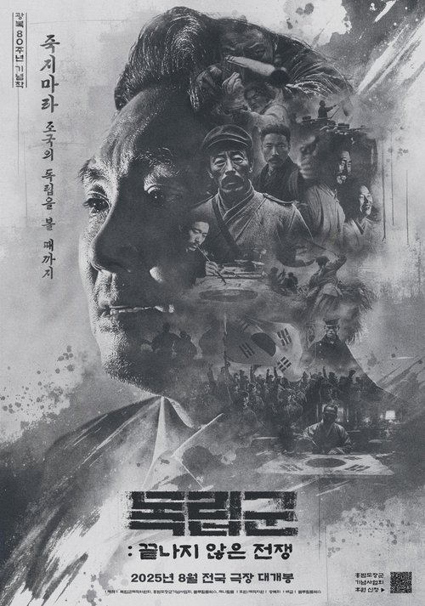 | 독립군: 끝나지 않은 전쟁 | 다큐멘터리, 역사, 전쟁 | South Korea | 문승욱 |  | 2025-08-13 | ALL | 다큐멘터리 영화 <독립군: 끝나지 않은 전쟁>은 광복 80주년을 맞아, 홍범도 장군의 치열한 무장투쟁을 따라가며 대한민국 국군의 뿌리를 되짚는다. 1920년 봉오동 전투의 승리부터 2023년 육사 흉상 철거 논란까지, 우리 군대가 어디서부터 시작되었는지를 다시 묻는다. 국군의 시작은 바로 독립군과 광복군이었다. 배우 조진웅의 내레이션과 함께 독립운동가 후손, 정치인, 군인, 학자들의 목소리를 통해, 왜 지금 우리가 ‘무명의 독립군’을 기억해야 하는지를 이야기한다. 국민과 함께하며 자유와 정의를 지키는, 국군의 진짜 모습을 되살리는 여정이 지금 시작된다. | politics, independence movement, japanese invasion of korea, korean resistance, japanese occupation of korea | https://image.tmdb.org/t/p/w500/h3Iwvsq8p4CxrK851n7bA7X6Hqz.jpg
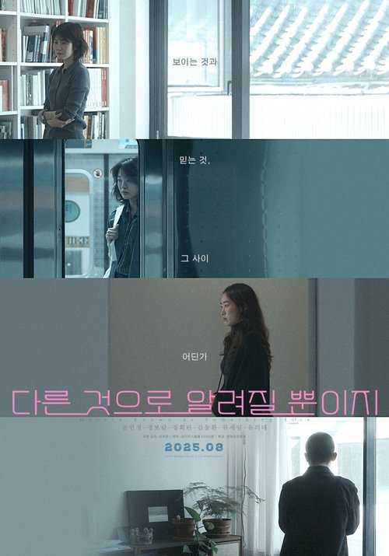 | 다른 것으로 알려질 뿐이지 | 드라마, 로맨스 | South Korea | Jo Hee-young | 144분 | 2025-08-27 | 12 | 어느 날 갑자기 자취를 감춰버린 정호. 정호의 애인 수진. 정호를 짝사랑하는 인주. 정호의 옛 애인 유정. 수진은 정호 모르게 훈성과 비밀스런 만남을 이어가고, 인주는 시한부일지도 모른다는 사실에 정호에게 품은 마음을 고백하기로 한다. 유정은 정호의 자살 시도에 대한 죄책감으로 애인 우석과의 관계가 위태롭기만 하다. 그런데, 정호는 어디로 갔고 정호를 먼저 만난 건 누구인가? 그 정호는 정호가 맞는 걸까? 보이는 것과 믿는 것 그 사이 어딘가, 다른 것으로 알려질 이야기들. |  | https://image.tmdb.org/t/p/w500/1hhzLZKX4AEkCPeSFbMDeIAb7G5.jpg
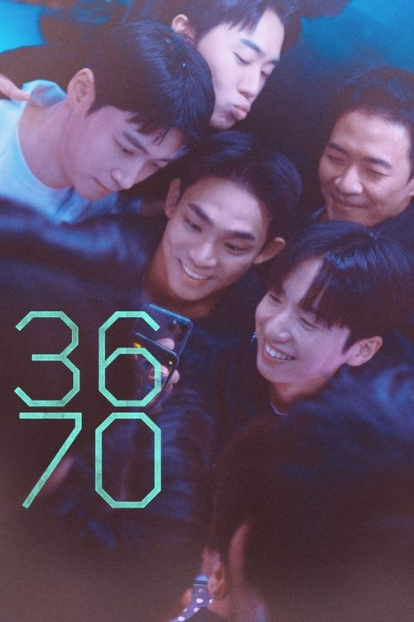 | 3670 | 로맨스, 드라마 | South Korea | 박준호 | 124분 | 2025-09-03 | 15 | 종로3가, 6번 출구, 7시 이곳에서 모든 것이 시작되었다. 자유를 찾아 남으로 넘어온 철준은 친형제 같은 탈북자 친구들에게도 말할 수 없는 비밀이 있다. 친형제 같은 탈북자 친구들이 있지만 게이 정체성을 꽁꽁 숨기고 사느라 외로움을 느끼던 탈북청년 철준, 난생 처음으로 용기를 내 남한 게이 커뮤니티에 발걸음을 내딛게 된다. 술번개에서 만난 동네 친구 영준의 도움으로 빠르게 게이 커뮤니티에 적응하게 되는 철준. 하지만 작은 사소한 오해 하나가 관계망에 균열을 일으키며, 철준이 애정을 쏟아온 공동체를 뒤흔든다. | lgbt, north korean defector, gay theme | https://image.tmdb.org/t/p/w500/uUoafeNRGfdVuJarhBuGOJH2PAc.jpg
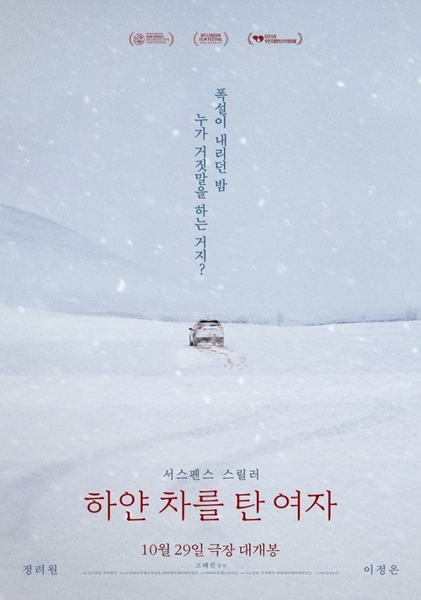 | 하얀 차를 탄 여자 | 스릴러, 미스터리 | South Korea | 고혜진 | 108분 | 2025-10-29 | 15 | 폭설이 휘몰아친 새벽, 흉기에 찔려 피투성이가 된 은서를 싣고 병원에 온 도경은 그녀를 언니라 부르며 살려달라 도움을 청한다. 곧이어 현장에 도착한 경찰 현주는 도경의 혼란스러운 진술 속 무언가 감춰진 진실을 직감하는데… 눈 속에 증거가 사라진 그날 밤, 모두가 다르게 기억하는 범인의 정체는 누구인가? |  | https://image.tmdb.org/t/p/w500/scdb6c8wnlnwbXMmLhvH5D9cvcY.jpg
 | 퍼스트라이드 |  |  |  |  |  |  | API 정보 없음
 | 전력질주 | 로맨스, 드라마 | South Korea | 이승훈 | 98분 | 2025-09-10 | 12 | 대한민국 육상 남자 100M 최고기록 10초 07. 세계 육상 선수권 남자 100M 출전 기준기록 10초 05. 두 기록의 차이는 0.02초다. 강구영은 대한민국에서 가장 빠른 남자지만 단 0.02초를 줄이지 못한 채 부상과 이혼, 약물 소문까지 실패자라는 꼬리표만 남았다. 축구공보다 빠른 소년 강승열은 운동장을 가르는 소녀 지은을 쫓아 트랙에 들어선다. 유망주 장근재를 뛰어넘기 위해 도전하지만 바람을 가르는 쾌감에 알게 되면서 점점 달리기에 빠져든다. 저마다의 도전을 위해 출발선에 선 구영과 승열. 시간을 달리는 그들의 완벽한 엔딩을 위한 전력질주가 시작된다! | sports, sprinter, sprint | https://image.tmdb.org/t/p/w500/fYXVuntFkr85GliFaydHjCeP7Wi.jpg
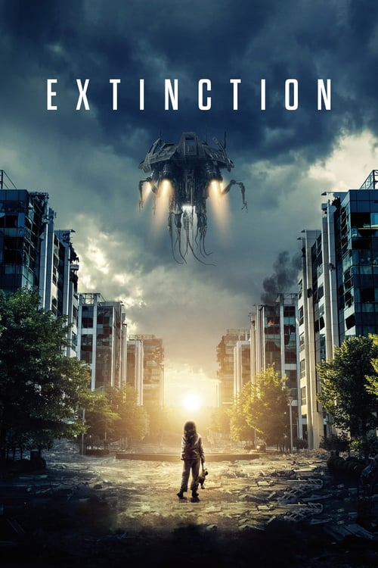 | 익스팅션: 종의 구원자 | 액션, 드라마, SF, 스릴러 | United States of America | Ben Young | 96분 | 2018-07-15 | R | 누구도 믿지 않았다, 그의 악몽이 현실이 되리라고는. 외계 세력의 침략에 맞서 소중한 가족을 지키려는 남자. 그의 처절한 사투 속에, 또 다른 악몽이 발톱을 드러낸다. | alien, space, mechanic, alien invasion, spaceship, cautionary, bold, foreboding | https://image.tmdb.org/t/p/w500/qjnNdjrZIdi7d316SjjkgEjJRSg.jpg
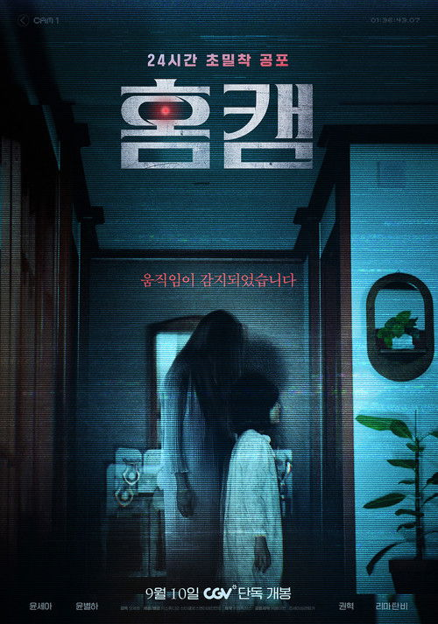 | 홈캠 | 공포 | South Korea | Oh Se-ho | 94분 | 2025-09-10 | 15 | 복직을 앞두고 낯선 곳으로 이사한 보험조사관 '성희'는 아픈 딸 '지우'를 위해 홈캠을 설치한다. 회사에서 카메라를 살피던 그녀는 섬뜩한 여자가 딸과 있는 걸 보고 황급히 전화하지만, 정작 '지우'는 아무도 없다며 황당해한다. 그날 이후, 여자는 홈캠에 더 자주 찍혔고 여전히 집에선 어떤 흔적도 찾을 수 없었다. 하지만, 지우는 갈수록 기괴한 행동을 하는데…. |  | https://image.tmdb.org/t/p/w500/zre8EJ9tVSdwg786qUAXEnjTN1p.jpg
 | 연의편지 |  |  |  |  |  |  | API 정보 없음
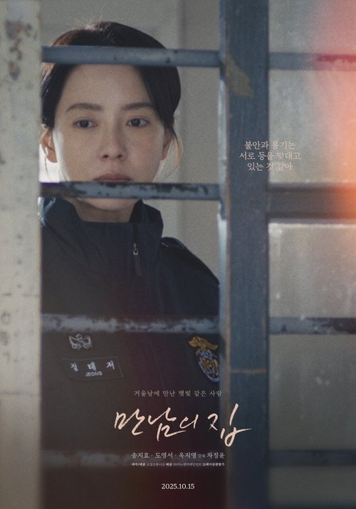 | 만남의 집 | 드라마 | South Korea | Cha Jeong-yoon | 123분 | 2025-10-15 | 12 | 15년 차 교도관 태저는 근무 중 담당 수용자 미영의 모친 사망 소식을 전해 듣는다. 어느 겨울밤, 장례식장 빈소에서 예기치 못한 만남을 하게 된 태저와 미영의 딸 준영. 짧은 만남은 두 사람의 삶에 따스한 균열을 일으키고, 결국 세 인물의 연결고리를 만들어낸다. | prison | https://image.tmdb.org/t/p/w500/dS9CDyEAIKW5l9nUNNvbYwTjG7A.jpg
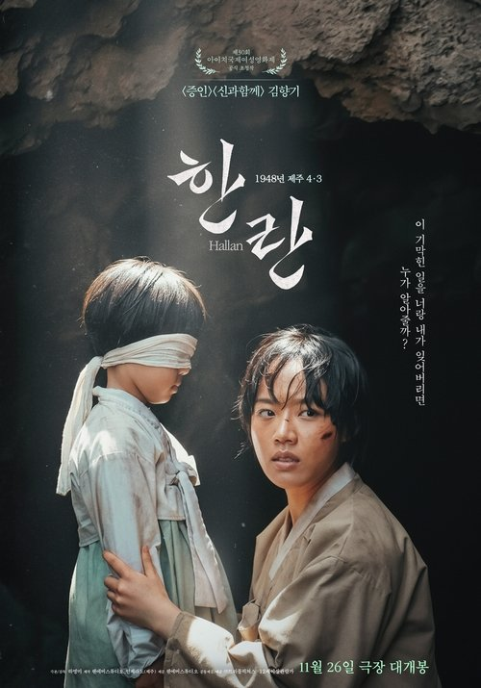 | 한란 | 드라마 | South Korea | 하명미 | 119분 | 2025-11-26 | 12 | 1948년 제주, 토벌대를 피해 한라산으로 피신하게 된 아진은 딸 해생과 생이별을 한다. 아진은 마을에 두고 온 딸 해생을 걱정하며 산에 오르던 중 군인들이 마을을 전부 불태웠다는 이야기를 듣게 되고, 딸을 찾아 하산을 결심한다. 딸을 구하러 가는 엄마 아진과 엄마를 찾아 산을 오르는 딸 해생의 살아남기 위한 생존 여정이 시작되는데… | jeju uprising, jeju island | https://image.tmdb.org/t/p/w500/mSnjSyBA1JLakusxZ2Hryzpw1ee.jpg
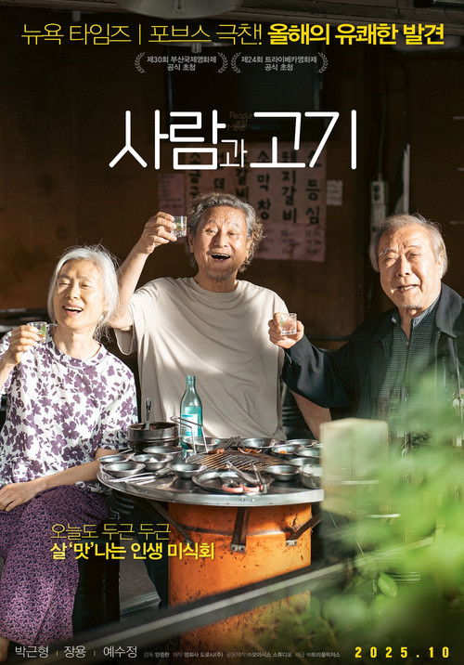 | 사람과 고기 | 드라마 | South Korea | 양종현 | 105분 | 2025-10-07 | ALL | 폐지를 주우며 외롭게 살고 있는 형준은 우연히 만난 비슷한 처지의 우식, 화진과 공짜로 고기를 먹으러 다니게 된다. 혼자가 아닌 셋이 고기를 먹기 위해 뭉치는 순간, 노인 3인방은 마침내 살아있음을 느끼고 세상과 연결되는 즐거움을 만끽하게 된다. 그러나 오래 가지 못하고 결국 덜미를 잡히고 마는데.. |  | https://image.tmdb.org/t/p/w500/sggql0j7edbT8ALEYq6vN5nMXls.jpg
 | 파과: 인터내셔널 컷 |  |  |  |  |  |  | API 정보 없음
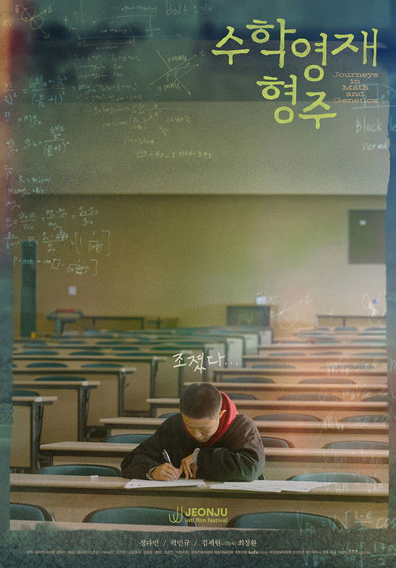 | 수학영재 형주 | 드라마 | South Korea | 최창환 | 119분 | 2025-10-15 | ALL | 수학으로 우주의 작동 방식을 설명할 수 있다고 믿는 수학영재 형주. 엄마를 유전병으로 떠나보내자 자신 역시 그럴 확률이 높다는 것을 깨닫고, 닮은 곳 하나 없는 아빠 대신 신장을 줄 수 있는 친부를 찾기로 한다. 그런데, 도대체 누가 아빠인가? 삶의 오류와 변수를 바로잡기 위해 자신의 기원을 찾아 떠난 수학영재 형주의 인생 수학여행이 시작된다! |  | https://image.tmdb.org/t/p/w500/5HmbBAocWPzrgBxPY6PTUdk4c0b.jpg
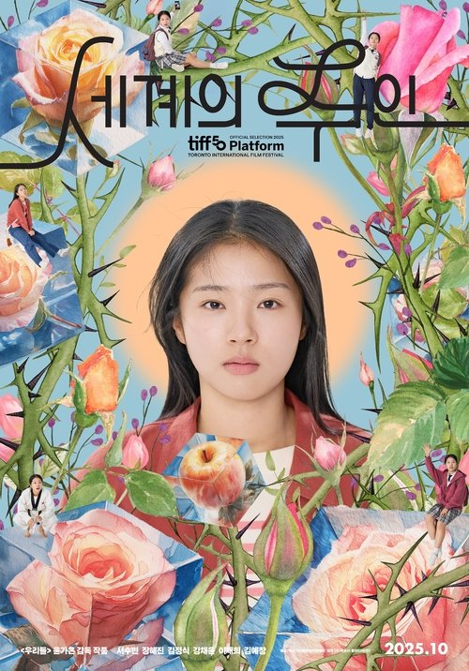 | 세계의 주인 | 드라마 | South Korea | 윤가은 | 120분 | 2025-10-22 | 12 | 반장, 모범생, 학교 인싸인 동시에 연애가 가장 큰 관심사인 열여덟 이주인. 어느 날, 반 친구 수호가 제안한 서명운동에 전교생이 동참하던 중 오직 주인만이 내용에 동의할 수 없다며 나 홀로 서명을 거부한다. 어떻게든 설득하려는 수호와 단호한 주인의 실랑이가 결국 말싸움으로 번지고, 화가 난 주인이 아무렇게나 질러버린 한마디가 주변을 혼란에 빠뜨린다. 설상가상, 주인을 추궁하는 익명의 쪽지가 배달되기 시작하는데……. | high school | https://image.tmdb.org/t/p/w500/1UrMMAChGXORYrbCef7GNId98Vk.jpg
 | 만약에 우리 | 로맨스, 드라마 | South Korea | 김도영 | 115분 | 2025-12-31 | 15 | 고향 가는 고속버스에 올라탄 은호와 휴학 후 어디론가 떠날 결심을 한 정원, 나란히 앉게 된 두 사람은 뜻밖의 인연을 맺는다. 서로의 꿈을 응원하며 의지하던 두 사람은 어느새 일상 깊숙이 스며들어 연인으로 발전한다. 웃고, 싸우고, 화해하며 세상을 다 가진 듯 뜨겁게 사랑하지만, 현실의 벽 앞에 두 사람은 결국 다른 길을 선택하게 된다. 그렇게 10년이 지난 후, 다시 마주한 순간 은호는 정원에게 오랫동안 묻어두었던 한마디를 꺼낸다. | remake, lovers reunited | https://image.tmdb.org/t/p/w500/3ajXIRwoTGvnlLWVPgZPrHgXIW.jpg
 | 브레드이발소: 베이커리타운의 악당들 | 애니메이션, 가족 | South Korea | 정지환 | 71분 | 2025-09-27 | ALL | 브레드만 주인공하란 법 있어? 베이커리타운이 위험하다! 그야말로 악당 전성시대! 원조 악당 ‘감자칩’과 세기의 비호감 ‘케이크여왕’, 불량건달 ‘악당파이’와 새로운 악당 ‘크루아라’, ‘레드벨벳’, ‘자색고구마칩’까지 지금 베이커리타운은 잔인무도한 악당들로 사상 최악의 위기! 브레드이발소 주인공들은 악당들과 맞서 싸워 이 위기를 극복할 수 있을까? |  | https://image.tmdb.org/t/p/w500/cwvehMf8bnWwUhKOFR6qHTxg1VO.jpg
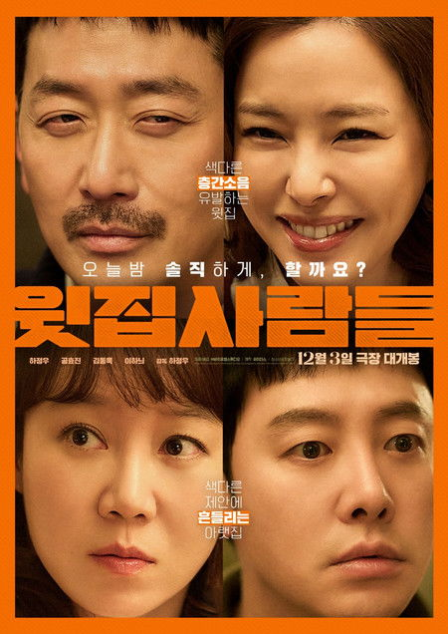 | 윗집 사람들 | 코미디 | South Korea | 하정우 | 108분 | 2025-12-03 | 15 | 불같던 결혼 생활은 사라지고 무미건조한 일상만 남은 정아와 현수. 요즘 두 사람을 가장 괴롭히는 건, 매일 밤 지나치게 활기찬 소리를 내는 윗집 부부 김 선생과 수경이다. 정아는 이사 공사 소음을 참아준 윗집 부부를 위해 예의상 저녁 식사 자리를 마련하고 그날 저녁, 식탁에 마주 앉은 윗집 부부는 정아와 현수에게 전혀 예상하지 못한 제안을 하게 되는데… | inter-floor noise | https://image.tmdb.org/t/p/w500/mgajoux4Aol4i042vWiy24gyTyc.jpg
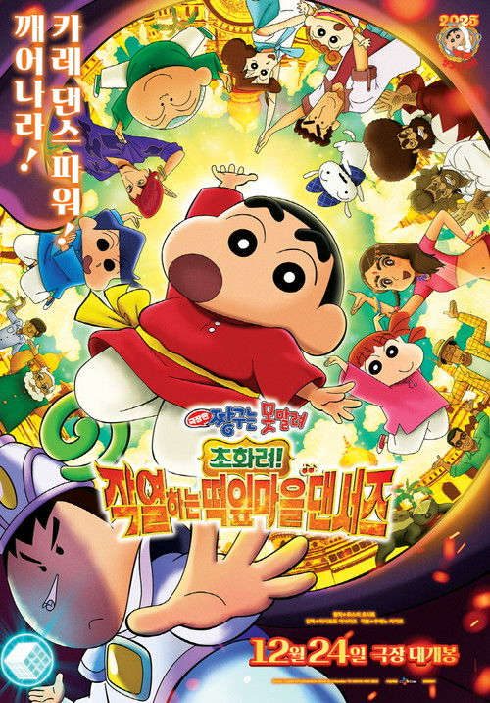 | 극장판 짱구는 못말려: 초화려! 작열하는 떡잎마을 댄서즈 | 애니메이션, 모험, 코미디 | Japan | 橋本昌和 | 105분 | 2025-08-08 | ALL | 떡잎마을 어린이 엔터 페스티벌에서 우승한 떡잎마을 방범대 짱구, 맹구, 철수, 유리, 훈이는 우승 상품으로 인도 엔터 페스티벌 무대에 초청받아, 여행을 만끽한다. 짱구와 맹구는 수상한 잡화점에서 코 모양처럼 생긴 배낭을 발견하고, 맹구는 배낭의 콧구멍에 꽂혀 있는 휴지(?)를 홀린 듯이 자신의 코에 꽂아버린다. 그 순간, 알 수 없는 힘이 맹구에게서 뿜어져 나오는데…! 겉보기에는 평범한 휴지 같은 이 종이의 비밀은 바로, 종이를 코에 꽂는 사람에게 욕망을 불러일으켜 무자비하고 제멋대로인 폭군으로 만들어 버리는 것. “나에 대해 다 아는 척하지 마” 순둥이 맹구, 흑화해서 폭군으로 대변신! 폭주를 시작한다! | dancer, based on manga, india, seinen, anime | https://image.tmdb.org/t/p/w500/hh2eWvm91RMIVQb0esjQab8sWgh.jpg
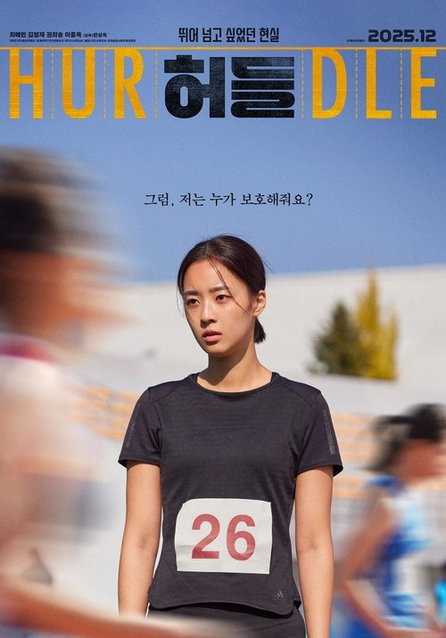 | 허들 | 드라마 | South Korea | 한상욱 | 103분 | 2025-12-03 | 15 | 허들 유망주 고등학생 선수 서연은 실업팀 입단을 꿈꾸며 하나뿐인 가족인 아빠의 응원 속에 훈련에 매진하고 있었다. 그러던 어느 날, 걸려온 한 통의 전화. 대형 트럭을 운전하는 아빠가 도로에서 뇌졸중으로 의식을 잃었다는 것. 아빠의 유일한 보호자이지만, 미성년자라 병원비를 마련할 수 없는 서연은 실업팀에 입단하면 갚겠다는 차용증을 쓰고 친척에게 돈을 빌린다. 하지만 육상부 박 감독은 대회 1등인 서연이 아닌 친구이자 라이벌 민정이 실업팀에 입단하게 되었다고 말한다. 벼랑 끝에 몰린 서연은 결국 돌이킬 수 없는 선택을 하고 마는데… |  | https://image.tmdb.org/t/p/w500/6Ov4eVbaNPMEP7JaBr2R4LX3Fce.jpg
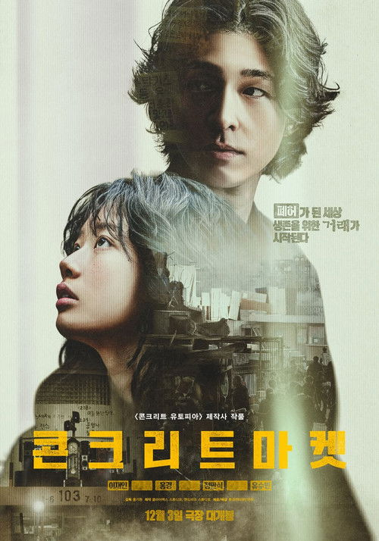 | 콘크리트 마켓 | 스릴러, 액션, 모험 | South Korea | 홍기원 | 123분 | 2025-12-03 | 15 | 대지진 이후 유일하게 남은 아파트. 그곳에서 현금 대신 통조림이 화폐가 되고, 식량과 연료, 약품 등 무엇이든 사고파는 황궁마켓이 열린다. 통조림을 훔치기 위해 황궁마켓에 숨어든 희로는 우연히 마켓 상인 회장인 박상용에 대한 비밀을 알게 되고, 상용의 왼팔인 태진에게 마켓의 새로운 주인이 될 수 있는 방법을 제안한다. 그러나 서로 다른 목적을 품은 두 사람의 거래가 시작되는 순간, 견고하던 황궁마켓의 질서가 흔들리기 시작하는데… |  | https://image.tmdb.org/t/p/w500/zptqwi1iObqjq9vbiozbu9iMUQp.jpg
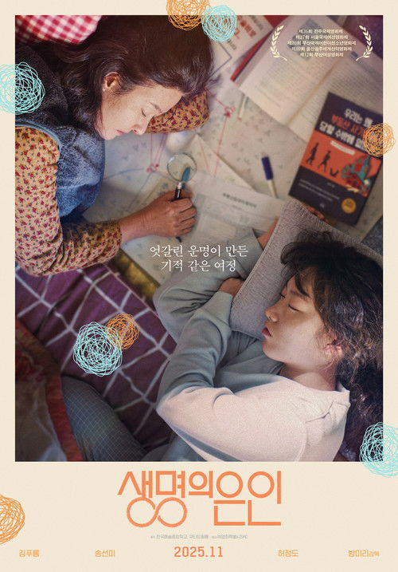 | 생명의 은인 | 드라마, 코미디, 미스터리 | South Korea | Bang Mi-ri | 113분 | 2025-11-05 | 12 | 500만 원을 손에 쥐고 사회에 첫 발을 내디딘 열아홉 살 세정. 평생 꿈이었던 나만의 방을 위해 열심히 발품을 팔던 어느 날, 자신이 어릴 적 세정의 목숨을 구한 생명의 은인이라고 주장하는 수상한 시한부 은숙이 나타나 수술비 500만 원을 빌려달라는 황당한 부탁을 한다. 그녀의 말을 믿지 못하면서도 이상하게 마음이 끌리는 세정은 믿음과 의심 사이에서 은숙과 기묘한 동행을 시작하는데… |  | https://image.tmdb.org/t/p/w500/chdXdn7gsD0X9LdCkPpRlTZBLmx.jpg
 | 결혼하겠나 |  |  |  |  |  |  | API 정보 없음
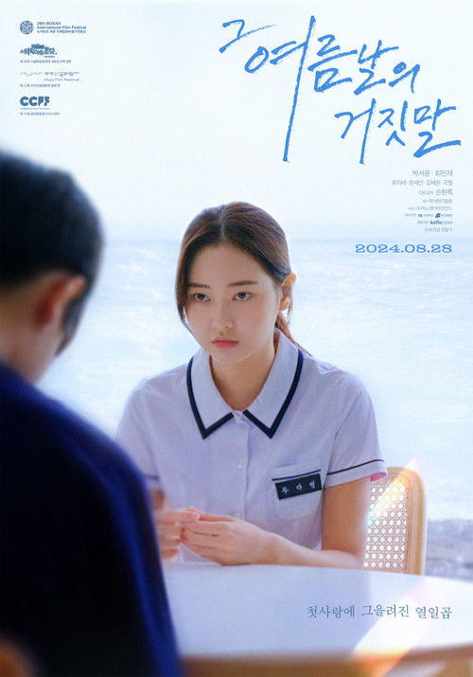 | 그 여름날의 거짓말 | 드라마 | South Korea | 손현록 | 138분 | 2024-08-28 | 15 | 어떤 열일곱의 치열한 첫사랑 여름 방학이 시작되던 날, ‘다영’ (박서윤)은 만난 지 ‘28일 만에’ 다른 여자가 생긴 전남친 ‘병훈’ (최민재)에게 이별 통보를 받는다. 어떻게든 이 사랑을 지키고 싶은 '다영'은 무모한 선택을 하게 되는데... 열일곱, 사랑의 힘으로만 버텨내기엔 벅찬 감정의 소용돌이가 더욱 거세진다. |  | https://image.tmdb.org/t/p/w500/v3DiSwSP3btjVuPmWVshdNwAUdF.jpg
 | 그녀가 죽었다 | 스릴러, 미스터리 | South Korea | 김세휘 | 103분 | 2024-05-15 | 15 | 고객이 맡긴 열쇠로 그 집에 들어가 남의 삶을 훔쳐보는 취미를 지닌 공인중개사 구정태. 편의점 소시지를 먹으며 비건 샐러드 사진을 포스팅하는 SNS 인플루언서 한소라에게 흥미를 느끼고 관찰하기 시작한다. 급기야 한소라의 집까지 드나들던 구정태는 어느 날, 그녀가 소파에 죽은 채 늘어져 있는 모습을 발견하게 된다. 그 후 그가 한소라 집에 들어간 것을 알고 있는 누군가가 협박을 시작하고, 사건을 맡은 강력반 형사 오영주의 수사망이 그를 향해 좁혀온다. 스스로 범인을 찾아야 하는 구정태는 한소라의 SNS를 통해 주변 인물들을 뒤지며 진범을 찾아 나서는데… |  | https://image.tmdb.org/t/p/w500/wTtcvHnO0lzF9qOgmBjjzce2PMy.jpg
 | 완벽한 그녀에게 딱 한가지 없는 것 | 코미디, 판타지, 로맨스 | United States of America | Gary Winick | 98분 | 2004-04-13 | PG-13 | ‘천국에서의 7분’ 게임 이후, 모든게 달라졌다! 1987년. 오늘로 제나는 13살이 된다. 근데 그러면 뭐해, 졸업앨범 사진엔 치아교정기만 보이고 얼짱 루씨한테 왕무시당하는 건 생일날도 여전하다. 눈이 오나 비가 오나 돌쇠같은 남친 매트의 생일선물로 살짝 기분이 풀리려는 순간, 생일파티에 쳐들어온 루씨가 제안한 ‘천국에서의 7분’ 게임 덕분(?)에 벽장에 갇히는 꼴이라니… 하염없이 흐르는 눈물 속에 그녀의 소원은 딱 하나! ‘나도 완벽한 여자가 되고 싶다!!!’ 벼락치기 서른도 나하기 나름! 근데 나 완벽한 여자 맞아?! 아침에 눈을 뜬 제나(제니퍼 가너) 앞엔 그야말로 눈이 번쩍 뜨이는 초호화판 행복이 대기중이었다. 하룻밤 새 서른이 된 그녀는 자신이 잡지에서나 봤던 쭉빵 몸매에 뉴욕 한복판 호화아파트에 사는 잘나가는 패션잡지 에디터로 다시 태어난 걸 알게된다. 게다가 재벌급 얼짱 스타가 내 남친이라니!!! 꿈에서나 바랬던 완벽한 여자의 삶… 그런데 뭔가 허전하다. 내가 언제부터 루씨랑 단짝이었지? 나만 사랑할 것 같던 매트(마크 러팔로)는 왜 날 보고도 시큰둥하지? 나 왜 이러지? 이 정도면 완벽한 거 아니었어?? | new york city, photographer, editor-in-chief, time travel, wish, beautiful woman, child as an adult, friends in love, age change, teenager, didactic, time jump | https://image.tmdb.org/t/p/w500/3LL3SfIUvwg20zOn1reQ0fOJyLh.jpg
 | 데드맨스 와이어 | 범죄, 드라마 | United States of America, Israel, Belgium, Cyprus, Germany | 구스 반 산트 | 105분 | 2026-01-09 | R |  | banker, kidnapping, hostage, 1970s, dark comedy, indianapolis, based on true story, courtroom, hostage negotiator, standoff, radio host, duringcreditsstinger, mortgage, angry, father son relationship, cautionary, melodramatic, private equity | https://image.tmdb.org/t/p/w500/hjre9SuECdBsuZ6KtKdFsnK2iRm.jpg
 | 돌핀 | 드라마 | South Korea | Bae Du-ri | 90분 | 2024-03-13 | 12 | 핏줄보다 더 진한 마음으로 품은 가족과 집이 인생의 유일한 이유이자 즐거움인 30대 ‘나영’ 갑작스러운 엄마의 재혼과 동생의 독립선언으로 평화롭던 일상에 균열이 일어난다. 그러던 어느 날, 떼굴떼굴 쿵! 동네 볼링장 사장 ‘미숙’과 서울에서 온 ‘해수’ 덕에 난생 처음 집 밖에서의 즐거움에 빠지게 되는데... |  | https://image.tmdb.org/t/p/w500/khTT7f2i7gEUorU94UyFBCthvpK.jpg
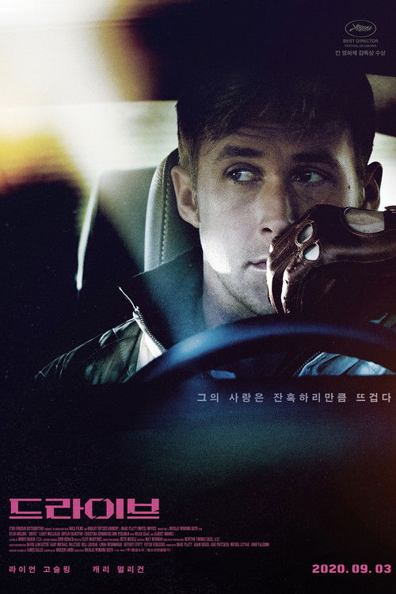 | 드라이브 | 드라마, 스릴러, 범죄 | United States of America | 니콜라스 빈딩 레픈 | 100분 | 2011-09-15 | 18 | 낮에는 스턴트맨과 자동차 정비소 직원, 밤에는 범죄집단의 도주를 돕는 운전을 하는 드라이버. 이름조차 불리지 않는 무미건조한 그의 삶에 어느 날 아이린이 찾아왔다. 옆집에 사는 아이린과 교감하며 따스함을 느끼던 것도 잠시, 감옥에 가 있던 아이린의 남편이 돌아오며 모든 것은 원점으로 돌아간다. 하지만 감옥에서 진 빚 때문에 협박을 받자 그녀의 행복을 지키기 위해 갱단의 요구대로 전당포 터는 일에 협조하지만 함정에 빠지고, 위험에 노출된 아이린을 지키기 위한 드라이버의 폭주가 시작된다. 숨막히는 폭력과 치열한 사투를 벌이던 그는 서서히 자신의 숨겨져 있던 냉혹한 본성과 마주하게 되는데... | robbery, car mechanic, stuntman, beaten to death, revenge, organized crime, neighbor, police chase, los angeles, california, brutality, jacket, scorpion, toothpick, getaway driver, crime lord, stunt driver, existentialism, neo-noir, vindictive, hammer, bold | https://image.tmdb.org/t/p/w500/ukDRwCEnVwBVSJ13xpzSzegIi1u.jpg
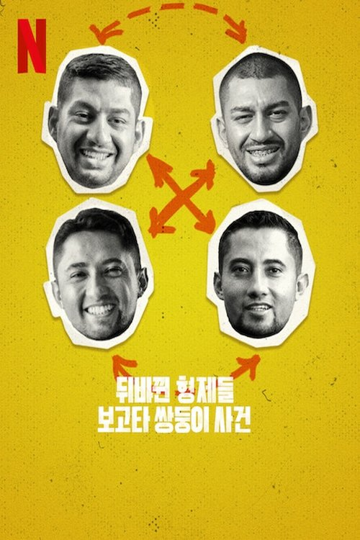 | 뒤바뀐 형제들: 보고타 쌍둥이 사건 | 다큐멘터리 | Colombia | Alessandro Angulo | 84분 | 2024-06-19 | PG-13 | 콜롬비아에서 태어날 때 서로 뒤바뀐 두 쌍의 일란성 쌍둥이 형제. 이들이 복잡하게 얽힌 사연과 새로 받아들이게 된 정체성을 살펴본다. 몰입도 높은 다큐멘터리. | twins, twins separated at birth | https://image.tmdb.org/t/p/w500/ah1L5gwWi1O9jyibRIOg3pwvetW.jpg
 | 보통의 가족 | 드라마, 스릴러 | South Korea | 허진호 | 109분 | 2024-01-04 | 12 | 물질적 욕망을 우선시하며 살인자의 변호도 마다하지 않는 변호사 재완과 원리원칙을 중요시 여기며 도덕적이고 자상한 소아외과 의사 재규, 성공한 프리랜서 번역가로 자녀 교육, 시부모의 간병까지 모든 것을 해내는 연경과 자기관리에 철저한 쿨한 여성의 표본 지수. 서로 다른 신념을 추구하지만 흠잡을 곳 없는 평범한 가족이었던 네 사람. 어느 날, 아이들의 범죄 현장이 담긴 CCTV를 보게 되면서 사건을 둘러싼 이들의 갈등은 걷잡을 수 없이 커져간다. 그리고 매사 완벽해 보였던 이들은 모든 것이 무너져가는데… | based on novel or book, dark comedy | https://image.tmdb.org/t/p/w500/chuNOF8p6Y1mJ0McFKa17ojXAsL.jpg
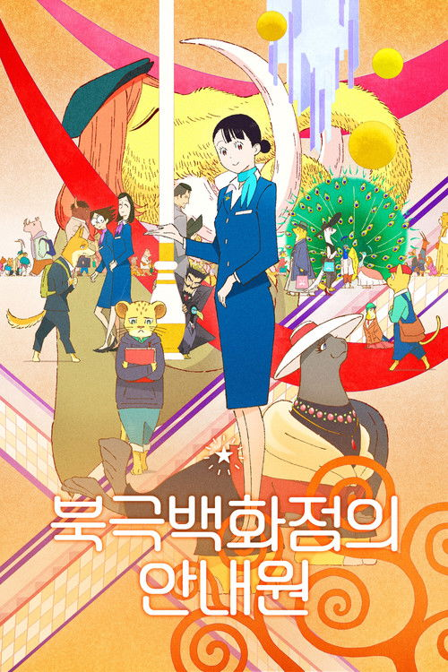 | 북극백화점의 안내원 | 애니메이션, 판타지 | Japan | 板津匡覧 | 70분 | 2023-10-20 | ALL | 동물들이 고객인 '북극백화점'. 프러포즈를 앞둔 소심한 일본 늑대, 서로를 위해 깜짝선물을 찾고 있는 바다 밍크 부녀, 사랑을 얻기 위해 단종된 향수를 찾는 바바리 사자까지! V.I.A(Very Important Animal)를 만족시키기 위한 수습 안내원 '아키노'의 좌충우돌 정직원 되기 프로젝트! 웃음과 감동, 힐링 모두 다 담아 드릴게요! | department store, concierge, based on manga, mall, seinen, anime, anthropomorphic animal, store | https://image.tmdb.org/t/p/w500/w1kzCkr1KBaujp5pwHzv6pHbusR.jpg
 | 브레드이발소 셀럽 인 베이커리 타운 |  |  |  |  |  |  | API 정보 없음
 | 사흘 | 공포, 미스터리 | South Korea | Hyun Moon-seop | 95분 | 2024-11-14 | 15 | 흉부외과의사 승도의 딸 소미가 구마의식 도중 목숨을 잃고 장례식장에서 승도는 죽은 딸의 목소리를 듣게 된다. 한편, 소미가 죽기 전 구마의식을 진행했던 신부 해신은 미처 발견하지 못한 그것의 존재를 뒤늦게 알아차리는데... 남은 시간은 장례를 치르는 단 3일! 죽은 소녀의 심장에서 깨어나는 그것을 막아야만 한다! | exorcism, priest | https://image.tmdb.org/t/p/w500/7ucqFL4i8FSuKpzQWtfWuHCVAT7.jpg
 | 시민덕희 | 코미디, 범죄 | South Korea | 박영주 | 113분 | 2024-01-24 | 15 | 세탁소 화재로 인해 대출상품을 알아보던 생활력 만렙 덕희에게 어느 날, 거래은행의 손대리가 합리적인 대출상품을 제안하겠다며 전화를 걸어온다. 대출에 필요하다며 이런저런 수수료를 요구한 손대리에게 돈을 보낸 덕희는 이 모든 과정이 보이스피싱이었음을 뒤늦게 인지하고 충격에 빠진다. 전 재산을 잃고 아이들과 거리로 나앉게 생긴 덕희에게 어느 날 손대리가 다시 전화를 걸어오는데… 이번엔 살려달라는 전화다! 경찰도 포기한 사건, 덕희는 손대리도 구출하고 잃어버린 돈도 찾겠다는 일념으로 필살기 하나씩 장착한 직장 동료들과 함께 중국 칭다오로 직접 날아간다. | china, fraud, based on true story, financial fraud, phishing, qingdao, china | https://image.tmdb.org/t/p/w500/hu4nI6znjpdLqcq2SLfLRc3CJOQ.jpg
 | 아마존 활명수 | 코미디, 드라마 | South Korea | 김창주 | 113분 | 2024-10-30 | 12 | 전 양궁 국가대표 메달리스트였지만 지금은 구조조정 1순위 진봉. 회사에서 준 마지막 기회를 잡기 위해 아마존으로 향한다. 죽을 고비를 넘기고 도착한 아마존. 그곳에서 만난 신이 내린 활 솜씨의 아마존 전사 3인방 시카, 이바, 왈부! 살 길을 찾았다고 생각한 진봉은 한국계 볼레도르인 통역사 빵식과 함께 활의 명수 3인방을 데리고 한국으로 향하는데... 이제 진봉의 부활은 아마존 3인방에 달려있다! | amazon rainforest, archery, amazon tribe | https://image.tmdb.org/t/p/w500/lldTF4hL5b4bca8PXXlvjZ8v1S3.jpg
 | 안녕, 할부지 | 다큐멘터리, 애니메이션 | South Korea | 심형준 | 95분 | 2024-09-04 | ALL | 선물로 찾아온 만남, 예정된 이별. 푸바오의 중국 귀환 일정이 결정되고, 사랑하는 이들의 아쉬움이 커져만 간다. 마침내 다가온 이별의 순간, 푸바오의 행복을 위해 애써 담담해 보였던 강바오와 송바오 역시 흔들리기 시작하는데… 헤어질 때를 알기에 매 순간 진심이고 애틋했던 그들. 1354일, 그동안의 못다 한 이야기. 안녕, 그리고 안녕… |  | https://image.tmdb.org/t/p/w500/2rDHFtRtAiixl3eWT7h5pae6Tue.jpg
 | 엄마의 왕국 | 스릴러 | South Korea | Lee Sang-hak | 97분 | 2024-07-24 | 12 | 타인에게 희망을 주는 자기 계발서 작가, 아들 도지욱과 동네의 오래된 왕국 미용실 미용사, 엄마 주경희. 어느 날 평화로운 왕국에 실종된 형을 찾으려는 목사 도중명이 침입하고 갑작스러운 엄마의 치매로 가족의 일상이 흔들리게 된다. |  | https://image.tmdb.org/t/p/w500/Q1cQEDjSFrhcAxdhMKObGwsQMl.jpg
 | 외계+인 2부 | 액션, 판타지, 모험, SF | South Korea | 최동훈 | 122분 | 2024-01-10 | 12 | 인간의 뇌 속에 갇혀 있는 외계인 포로들의 탈출을 막으려다 먼 과거에 갇혀버린 이안과 썬더는 시간을 관통하는 문을 열 수 있는 신검을 얻게 된다. 한편, 이안의 탈출을 도왔던 무륵은 자신의 몸에 이상한 존재가 있다는 것을 느끼자 혼란에 빠진다. 무륵의 몸에 숨어있는 외계인으로 의심되는 존재가 이안과 무륵을 추격하기 시작하고, 이안은 미래로 돌아가 외계인과 맞서 하바의 폭발을 막아야만 하는데. 마침내 시간의 문이 열리고 무륵, 이안, 썬더의 비밀이 드러나기 시작한다! | time warp, time travel, alien | https://image.tmdb.org/t/p/w500/3l04H9ljNegDGG9gnKDhLExJvpz.jpg
 | 우리 둘 사이에 | 드라마 | South Korea | Sung Ji-hye | 99분 | 2025-07-30 | 12 | 비장애인으로 18년, 장애인으로 17년. 이제는 꿈에서도 휠체어를 타는 ‘은진’은 다정한 ‘호선’과 함께 평온한 신혼을 누리고 있다. 그러던 어느 날 ‘쿵쿵’ 예기치 않게 둘 사이에 찾아온 미지의 존재 ‘쪼꼬’. ‘은진’은 아이 ‘쪼꼬’를 낳겠다고 굳게 다짐하지만 출산이 다가올수록 불안감은 점점 더 커진다. 이를 지켜보는 ‘호선’과 친정엄마의 걱정도 더해지는데… 둘 사이에 열린 미지의 세계 34주간의 여정이 ‘쿵쿵’ 시작된다! |  | https://image.tmdb.org/t/p/w500/cTgIDRMIHOfsz3iOqezDvLDnouY.jpg
 | 원더랜드 | 코미디, 애니메이션, 모험, 가족, 판타지 | Spain, United States of America | Dylan Brown | 85분 | 2019-03-13 | ALL | 어릴 적부터 엄마와 함께 자신만의 테마파크를 만드는 것이 취미인 장난기 많고 상상력 풍부한 소녀 ‘준’은 어느 날 숲속에서 길을 잃고 헤매다 상상 속에서만 그리던 ‘원더랜드’를 발견하게 되는데...! | animals, amusement park, wonder, imagination | https://image.tmdb.org/t/p/w500/d2Q9Tw9pjNLtCbmtOPSc2EgvtN9.jpg
 | 장손 | 드라마, 미스터리 | South Korea | 오정민 | 121분 | 2024-09-11 | 12 | 3대 대가족이 모두 모인 제삿날. 일가의 명줄이 달린 가업 두부공장 운영 문제로 가족들이 다투는 와중, 장손 성진은 그 은혜로운 밥줄을 잇지 않겠다고 선언한다. 설상가상 갑작스레 맞닥뜨린 예기치 못한 이별로 가족 간의 갈등은 극에 달하는데… | family history, family business , family, family conflict, daegu | https://image.tmdb.org/t/p/w500/sLJfFRhu3tiXyHQAWGoiKc5WKiH.jpg
 | 주고받은 () : 노력 |  |  |  |  |  |  | API 정보 없음
 | 집으로... | 드라마, 가족 | South Korea | 이정향 | 87분 | 2002-04-05 | ALL | 기차를 타고, 버스를 타고, 먼지 풀풀 날리는 시골길을 한참 걸어, 엄마와 7살 상우가 할머니의 집으로 가고 있다. 형편이 어려워진 상우 엄마는 잠시 상우를 외할머니 댁에 맡기기로 한다. 말도 못하고 글도 못 읽는 외할머니가 혼자 살고 계신 시골 외딴집에 남겨진 상우. 전자오락기와 롤러블레이드의 세상에서 살아온 아이답게 빳데리도 팔지 않는 시골가게와 사방이 돌 투성이인 시골집 마당과 깜깜한 뒷간은 생애 최초의 시련이다. 하지만, 영악한 도시 아이답게 상우는 자신의 욕구불만을 외할머니에게 드러내기 시작한다. 하지만 세상의 모든 외할머니가 그렇듯 짓궂은 상우를 외할머니는 단 한번도 나무라지 않는다. 같이 보낸 시간이 늘어날수록 상우의 할머니 괴롭히기도 늘어만 간다. 빳데리를 사기 위해 잠든 외할머니의 머리에서 은비녀를 훔치고, 양말을 꿰매는 외할머니 옆에서 방구들이 꺼져라 롤러블레이드를 타고... 그러던 어느 날, 후라이드 치킨이 먹고 싶은 상우는 온갖 손짓발짓으로 외할머니에게 닭을 설명하는 데 성공한다. 드디어 커뮤니케이션이 시작되는가 싶지만, 할머니가 장에서 사온 닭으로 요리한 것은 "물에 빠트린" 닭. 백숙이었다. 7살 소년과 77세 외할머니의 기막힌 동거는 과연 어떻게 될 것인가... | grandparent grandchild relationship, woman director, grandmother grandson relationship | https://image.tmdb.org/t/p/w500/56jjV6Apak0BADR8Mb73Xdq3sCw.jpg
 | 찡구 우리들의 공룡일기 |  |  |  |  |  |  | API 정보 없음
 | 창가의 토토 | 애니메이션, 드라마, 가족 | Japan | 八鍬新之介 | 114분 | 2023-12-08 | ALL | 남들과 조금 다르다는 이유로 다니던 초등학교에서 쫓겨나게 된 ‘토토’는 엄격한 규율로 가르치는 이전 학교와 달리, 있는 그대로의 ‘토토’를 품어주는 새로운 학교로 가게 된다. 인자한 교장 선생님, 전차로 만들어진 교실, 다양한 친구들과 함께하는 그곳에서 ‘토토’는 모든 것이 새롭고 설레는 나날을 맞이하는데… 사랑스러운 토토의 세계로 초대합니다! | based on novel or book, elementary school, slice of life, school, based on memoir or autobiography, historical, autobiographical, physical disability, kids, anime, freedom of expression, girlhood, war, unconventional schooling | https://image.tmdb.org/t/p/w500/whBvUe9jyz5frtfENquDNhvm8KO.jpg
 | 최소한의 선의 | 드라마 | South Korea | 김현정 | 111분 | 2024-10-30 | 12 | 고등학교 교사 희연은 겉보기엔 안정적인 삶을 살고 있지만, 난임으로 힘든 나날을 보내고 있다. 스트레스를 줄여보고자 고3 대신 고1 담임을 맡고, 집 인테리어도 새롭게 하지만 크게 변하는 것은 없다. 계속되는 임신 실패에 점점 힘들어질 때, 반 학생 유미의 임신 사실을 알게 되고, 담임으로서 의무적으로 상황을 정리하려고 한다. 하지만 자신에게 자꾸만 감정적인 선을 넘어오는 유미로 인해 자신이 할 수 있는 선의에 대해 스스로 질문하게 되는데... |  | https://image.tmdb.org/t/p/w500/rx70ird0EGD2lgtMN2J3klBpHxw.jpg
 | 클래식 | 드라마, 로맨스 | South Korea | 곽재용 | 132분 | 2003-01-30 | 12 | 같은 대학에 다니는 지혜와 수경은 연극반 선배 상민을 좋아한다. 하지만 호들갑스런 수경이 상민에게 보낼 편지의 대필을 부탁하고, 지혜는 수경의 이름으로 상민을 향한 자신의 감정을 고백한다. 지혜의 편지로 맺어진 수경과 상민이 가까워지면서 지혜는 괜한 죄의식에 상민을 멀리 하려 하지만, 우연하게도 자꾸만 마주치게 된다. 한편, 아빠를 일찍 여읜 지혜는 지금은 해외여행 중인 엄마 주희와 단둘이 살다. 엄마의 빈자리를 털기 위해 다락방을 청소하던 지혜는 우연히 엄마의 비밀 상자를 발견하게 되고 지혜는 엄마의 클래식한 사랑을 조금씩 알게 된다. | love at first sight, love letter, love, impossible love, bittersweet | https://image.tmdb.org/t/p/w500/7H7ONp07AL6WrFGJuB8MvFZiJfE.jpg
 | 탈출: 프로젝트 사일런스 | 스릴러, 액션, 공포, SF, 모험 | South Korea | 김태곤 | 96분 | 2024-07-11 | 15 | 한치 앞도 구분할 수 없는 짙은 안개 속 붕괴 직전의 공항대교에 고립된 사람들이 그 안에 도사리고 있는 예기치 못한 위협으로부터 살아남기 위해 고군분투하는 이야기. | asia, bridge, disaster, dog, incheon | https://image.tmdb.org/t/p/w500/rXuSca6qEb4xPrSRT7XRzYCFbZB.jpg
 | 퍼펙트슛 | 다큐멘터리 | South Korea | Oh Gyu-ik | 85분 | 2024-09-04 | ALL | 발달장애인들이 난생처음 핸드볼 공을 잡는다. 국내 최초의 발달장애인 핸드볼 팀인 충북 청주 행복모아 챌린저스를 비롯해 전국 10개의 발달장애인 핸드볼 팀이 창단되고, 이들의 첫 리그 도전이 시작된다. 4남매 모두 장애를 가진 청주 팀 주장 생수, 자폐 장애를 가진 열일곱 살 안동 팀 수일, 운동에 진심인 안양 팀 범준 등 선수들은 저마다의 꿈을 품은 채 핸드볼 코트에 오른다. 하지만 리그가 다가올수록 장애라는 한계의 벽에 부딪히며, 꿈에 대한 내적 갈증은 더욱 커져만 가는데. 과연 핸드볼이라는 낯선 스포츠를 통해 자신만의 완벽한 슛을 던지고자 하는 이들의 기적과도 같은 리그는 순탄하게 치러질 수 있을까? 국가대표가 되어 태극마크를 가슴에 달겠다는 이들의 꿈은 과연 이루어질 수 있을까? |  | https://image.tmdb.org/t/p/w500/r8fAe8YOyRCH5Uj3EFEnWzr4X71.jpg
 | 한국이 싫어서 | 드라마 | South Korea | 장건재 | 106분 | 2024-08-28 | 12 | 어느 날 자신의 행복을 찾아 한국을 떠나기로 결심하는 20대 계나. 직장과 가족, 남자 친구도 모두 뒤로한 채 새로운 삶을 꿈꾸며 뉴질랜드로 향한다. 계나는 지금 이 순간의 행복을 좇아 떠나기로 했다. | based on novel or book, immigration, new zealand, expatriate | https://image.tmdb.org/t/p/w500/wKwAHcyDLHNcysnRVWRkb9KolxV.jpg
 | 핸섬가이즈 | 코미디, 공포 | South Korea | 남동협 | 102분 | 2024-06-26 | 15 | 자칭 터프가이 재필과 섹시가이 상구. 현실은 잊지 못할 첫인상으로 이사 첫날부터 동네 경찰 최 소장과 남 순경의 특별 감시 대상이 되지만, 꿈꾸던 유럽풍 드림하우스에서 새출발한다는 것에 그저 행복하기만 하다. 그러나 행복도 잠시, 물에 빠질뻔한 미나를 구해주려다 오히려 납치범으로 오해받는 상황이 이어진다. 한편 미나를 찾으러 온 불청객들을 시작으로 지하실에 봉인되어 있던 악령이 깨어나며 어두운 기운이 집안을 둘러싸기 시작하는데… | remake, buddy comedy, horror remake | https://image.tmdb.org/t/p/w500/ng4oX4mzPr8x53yF8gw5zGtpDLD.jpg
 | 귀공자 | 액션, 스릴러, 드라마 | South Korea | 박훈정 | 117분 | 2023-06-21 | 19 | 필리핀에서 불법 경기장을 전전하며 병든 어머니와 살아가는 복싱 선수 마르코. 어머니의 수술비 마련을 위해 평생 본 적 없는 아버지를 만나러 한국으로 향하던 그의 앞에 정체불명의 남자 귀공자가 나타나 그를 추격하기 시작한다. 마르코 주위를 쑥대밭으로 만들며 숨통을 조여오는 귀공자를 필두로, 아버지의 막대한 유산을 차지하기 위해 마르코를 추격하는 재벌 2세 한이사, 필리핀에 이어 한국에서 우연히 마르코와 재회한 미스터리한 여자 윤주까지. 각기 다른 목적을 가진 이들은 단 하나의 타겟을 쫓아 모여들고, 그 무엇도 예측할 수 없는 혼란과 광기 속 마르코는 충격적인 진실을 마주하게 되는데… 단 하나의 타겟, 광기의 추격이 시작된다! | friendship, gangster, philippines, nobleman, wealthy family, conglomerate heir | https://image.tmdb.org/t/p/w500/a3G0rqGkk3qmfZsI2mOj1kftoZ1.jpg
 | 극장판 짱구는 못말려: 동물소환 닌자 배꼽수비대 | 애니메이션, 코미디 | Japan | 橋本昌和 | 100분 | 2022-04-22 | ALL | 어느 날 ‘짱구‘와 동갑내기인 5살 ‘진구’를 데리고, 짱구 가족을 찾아온 수상한 여성. 서로의 아이가 바뀌었다는 충격적인 소식을 전한다. 하루아침에 닌자 가문의 후계자 ‘진구’로 불리게 된 짱구는 ‘부리부리 엉덩이 분신술’로 닌자 유치원을 초토화시킨다. 한편, 떡잎마을에 남겨진 진구와 짱구 가족은 짱구를 찾으러 닌자 마을로 향하고, 세상의 중심인 ‘지구의 배꼽’이 흔들리기 시작하며, 지구가 붕괴될 위기에 처하는데… 과연 짱구는 세상을 지켜낼 수 있을까?! | ninja, anime | https://image.tmdb.org/t/p/w500/4DKjTt6VodfMRZ1Xs77peiQQXmY.jpg
 | 꼬마이모 |  | South Korea | An Sun-you | 28분 | 2022-04-30 |  | 집안의 골칫거리 ‘꼬마이모’ 지란과 그런 이모를 세상에서 제일 멋지다고 말하는 열두 살 조카 소영의 찌릿찌릿한 ‘가슴’ 성장 이야기. 코로나19와 함께 찾아온 무더운 여름. 엄마 지숙이 운영하는 식당에는 손님이 뚝 끊기고, 꼬마이모 지란은 몇 달간 준비하던 공연이 취소된다. 가족들이 각자의 고민으로 바쁜 와중에도 소영의 가슴은 몽우리를 맺고 성장한다. |  | https://image.tmdb.org/t/p/w500/kpyxCY4zTYc16aFAxaFSQjP0A3q.jpg
 | 다음 소희 | 드라마, 스릴러 | South Korea | 정주리 | 138분 | 2022-11-21 | 15 | 소희는 고등학교 졸업을 앞두고 인터넷 회사 콜센터에 현장실습생으로 취직한다. 소녀는 대기업에 취직했다며 들뜨지만, 실상은 기대와 다르다. 노동 착취가 예사로 일어나는 콜센터는 그야말로 노동 지옥이다. 그곳의 잔인한 현실은 암울한 사고로 이어지고, 형사 유진은 악착같이 진실을 좇는다. 그러나 부조리한 사회 시스템 앞에서 그녀는 무력함을 절감한다 | suicide, detective, call center, death, police investigation, underage, woman director | https://image.tmdb.org/t/p/w500/rmWXGHKeKEhYncZdeRxRnGZlldM.jpg
 | 대외비 | 범죄, 스릴러, 드라마 | South Korea | Lee Won-tae | 115분 | 2023-03-01 | 15 | 1992년 부산, 밑바닥 정치 인생을 끝내고 싶은 만년 국회의원 후보 해웅. 해웅은 이번 선거에서만큼은 금뱃지를 달 것이라 확신했지만, 정치판을 뒤흔드는 권력 실세 순태에게 버림받으며 지역구 공천에서 탈락한다. 순태에 의해 짜여진 선거판을 뒤집기 위해 부산 지역 재개발 계획이 담긴 대외비 문서를 입수한 해웅. 행동파 조폭 필도를 통해 선거 자금까지 마련한 해웅은 무소속으로 선거판에 뛰어들어 승승장구한다. 순태 역시 해웅이 가진 대외비 문서의 존재를 알게 되고, 점차 해웅의 숨통을 조여오는데… | election campaign, politician, election, classified, 1990s, busan, south korea | https://image.tmdb.org/t/p/w500/lnk2cwY3CJIzKrLm0sur2U40iqp.jpg
 | 드림 | 코미디, 드라마 | South Korea, Hungary | 이병헌 | 125분 | 2023-04-26 | 12 | 아직 탈락은 이르다! 세계 대회 출전을 위해 치열한 노력과 헌신으로 훈련에 임하는 홈리스 선수들. 감독의 성격이 조금 괴팍하지만, 그래도 포기란 없다. | sports, controversy, based on true story, football (soccer), homeless, football (soccer) team, playful, chasing dreams, leadership, optimistic | https://image.tmdb.org/t/p/w500/yEEwn4AfgVXEyjKsJ6w6qSaInez.jpg
 | 딩크족 | 드라마 | South Korea | Kim Seung-min | 35분 | 2021-07-09 |  | 원치 않은 임신을 한 딩크족 부부가 부동산 청약 브로커를 소개받는다. |  | https://image.tmdb.org/t/p/w500/l1iH9M7nVMkokyrbViOfT7dGMEq.jpg
 | 말이야 바른 말이지 | 드라마 | South Korea | Han In-mi | 67분 | 2023-05-17 | All | 누가 더 악덕한지 겨루는 기업 관리자들 냥육권을 두고 다툼 중인 헤어진 동거 커플 태어날 손주의 본적에 이견이 있는 부녀 남성혐오 논란에 빠진 회사를 구해야 하는 팀장과 사원 블링블링 프러포즈 이벤트에 진심인 5년차 커플 서로 다른 새로운 마음을 알게 된 직장상사와 부하직원 말이야 바른 말이지, 이게 바로 우리들의 자화상 | anthology | https://image.tmdb.org/t/p/w500/m8doQ7cJEnLhKJZCLtQQKNb0hFO.jpg
 | 멍뭉이 | 로맨스, 코미디, 드라마, 가족 | South Korea | 김주환 | 113분 | 2023-03-01 | ALL | 동생 같은 반려견 루니를 위해 정시 퇴근에 진심인 민수. 결혼을 앞둔 그에게 닥친 견주 인생 조기 로그아웃 위기! 야심 차게오픈한 카페는 말아먹고 인생 자체가 위기인 사촌형 진국, 민수의 다급한 SOS에 고심하다 새 집사 면접을 제안하게 되고.완벽한 집사를 찾기 위해 제주도로 향하는 두 형제의 여정에 느닷없는 멍뭉이들의 등장이 이어지는데... | pet, dog, healing, pet adoption, jeju island | https://image.tmdb.org/t/p/w500/nme0kRiP5jBSKFRLnaLBSn5ny9G.jpg
 | 밀수 | 범죄, 액션 | South Korea | 류승완 | 129분 | 2023-07-26 | 15 | 1970년대, 바닷가에 인접한 작은 마을 군천엔 절친인 두 해녀 춘자와 진숙, 그리고 진숙의 동생이 살고 있다. 그들은 생계를 위해 항상 물 속에서 해산물들을 채집하는 일을 한다. 하지만 해변 근처에 공장들이 하나 둘 지어지면서, 해녀들의 생계에 곤란이 생기고 선원들은 생계를 위해서 밀수 일에 뛰어들게 된다. 그렇게 시작된 밀수업은 진숙의 가족이 감당하기 벅찰만큼 규모가 커지고 마을의 평화도 점차 깨지기 시작한다. | 1970s, smugglers, smuggling, haenyeo | https://image.tmdb.org/t/p/w500/ayLXqPZCu3uaLLhXiqvw5NBb7Lw.jpg
 | 사랑합니다 고객님 | 코미디 | South Korea | Kim Seo-yoon | 22분 | 2021-10-22 |  |  | call center | https://image.tmdb.org/t/p/w500/c9Wo3jaxErngooh23hBnYhZVmBG.jpg
 | 소울메이트 | 공포, SF, 스릴러 | United States of America | Kate Dolan |  |  |  |  | android, artificial intelligence (a.i.), killer robot, robot, spin off, erotic thriller, death of wife, robot companion, android horror | https://image.tmdb.org/t/p/w500/q0XwYzZywCbuVVcillmLXABw9Ax.jpg
 | 오토바이와 햄버거 | 드라마 | South Korea | Choi Min-young | 39분 | 2021-04-30 |  | 2007년 여름, 가혜는 동생 광현이 반장이었다는 사실을 뒤늦게 알고 친구 강섭과 함께 오토바이를 훔쳐 팔아 광현의 방학식 날 햄버거를 사 주겠다는 계획을 세운다. | big sister little brother | https://image.tmdb.org/t/p/w500/4lQEqK835MqHSco2fX74phD3j4V.jpg
 | 유령 | 액션, 스릴러, 범죄 | South Korea | 이해영 | 132분 | 2023-01-18 | 15 | 1933년, 일제강점기 경성. 항일조직 흑색단의 스파이인 유령이 비밀리에 활약하고 있다. 새로 부임한 경호대장 카이토는 흑색단의 총독 암살 시도를 막기 위해 조선총독부 내의 유령을 잡으려는 덫을 친다. 영문도 모른 채, 유령으로 의심받고 벼랑 끝 외딴 호텔에 갇힌 용의자들. 총독부 통신과 감독관 쥰지, 암호문 기록 담당 차경, 정무총감 비서 유리코, 암호 해독 담당 천계장, 통신과 직원 백호. 이들에게 주어진 시간은 단 하루 뿐. 기필코 살아나가 동지들을 구하고 총독 암살 작전을 성공시켜야 하는 유령과 무사히 집으로 돌아가고 싶은 이들 사이, 의심과 경계는 점점 짙어지는데… | based on novel or book, spy, independence movement, 1930s, korean resistance, japanese occupation of korea | https://image.tmdb.org/t/p/w500/yIwKMwAA3XESJSvnVnhlchVTWC9.jpg
 | 젖꼭지 3차대전 | 코미디 | South Korea | Paek Si-won | 23분 | 2021-07-08 | 12 | 방송국 피디인 용은 노브라 연예인의 젖꼭지가 나온 방송 화면에 모자이크를 하라는 부장의 명령을 받는다. | censor, women, comedy | https://image.tmdb.org/t/p/w500/aqH6VCJtO1SsPn7QcgZ7dRSVKkm.jpg
 | 카운트 | 드라마, 코미디 | South Korea | 권혁재 | 110분 | 2023-02-22 | 12 | 1988년 올림픽 금메달리스트지만 1998년 지금은 평범한 고등학교 선생인 시헌. 선수 생활 은퇴 후 남은 건 고집뿐, 모두를 킹받게 하는 마이웨이 행보로 주변 사람들의 속을 썩인다. 그러던 어느 날, 우연히 참석한 대회에서 뛰어난 실력에도 불구하고 승부 조작으로 기권패를 당한 윤우를 알게 된 시헌은 복싱부를 만들기로 결심한다. 아내 일선의 열렬한 반대와, 교장의 끈질긴 만류도 무시한 채, 시헌은 독기만 남은 유망주 윤우와 영문도 모른 채 레이더망에 걸린 환주, 복안을 데리고 본격적인 훈련에 돌입하기 시작하는데... | boxing | https://image.tmdb.org/t/p/w500/5ocxY03K0BbmjPHIurEKo7iwYmL.jpg
 | 킬링로맨스 |  |  |  |  |  |  | API 정보 없음
 | 탄생 | 드라마, 역사, 모험 | South Korea | Park Heung-sik | 150분 | 2022-11-30 | 12 | 호기심 많고 말보다 행동이 앞서는 청년 김대건. 조선 최초의 신부가 되라는 운명을 기꺼이 받아들이고, 신학생 동기 최양업, 최방제와 함께 마카오 유학길에 나선다. 나라 안팎으로 외세의 침략이 계속되고 아편전쟁이 끝나지 않은 시기, 새로운 조선을 꿈꾼 김대건은 바다와 육지를 종횡무진 누비며 마침내 근대의 길을 열어젖힌다! | biography, catholic priest, joseon dynasty (1392–1910) | https://image.tmdb.org/t/p/w500/hpxeGXdaXKqRdyZOjo1GhVEAtRp.jpg
 | 퇴직금 |  |  |  |  |  |  | API 정보 없음
 | 1984 최동원 | 다큐멘터리 | South Korea | Cho Eun-seong | 99분 | 2021-11-11 | ALL | 모든 것을 바꿔 놓은 코로나 시대. 평범한 일상은 물론 열기로 가득했어야 할 그라운드의 시계도 38년 만에 멈췄다. 다시 만날 날을 기다리는 시대. 긴 기다림을 견딜 수 있는 힘은 추억이다. 1984년 가을의 추억처럼 말이다. 그는 “마, 함 해 보입시더!”라고 말한 후, 뚜벅뚜벅 마운드로 걸어갔다. 그리고 그라운드 역사상 최고의 드라마를 만들어 냈다. | baseball player | https://image.tmdb.org/t/p/w500/bWLamPRiOaV9hcILTISfKA6nnKZ.jpg
 | 같은 속옷을 입는 두 여자 | 드라마 | South Korea | 김세인 | 140분 | 2022-11-10 | 15 | 엄마 수경과 딸 이정은 단둘이 살고 있지만 사이가 좋지 않다. 수경은 지나칠 정도로 다혈질인 데 반해 이정은 너무 느리고 소극적이다. 어느 날 다툼이 있고 난 뒤 수경의 차가 이정을 향해 돌진하는 일이 벌어지자, 이정은 엄마가 고의로 자신을 치려했다 생각하고, 이 일은 법정까지 간다. | mother daughter relationship | https://image.tmdb.org/t/p/w500/svxPEBreaT0QWnsVMVKvKtrseht.jpg
 | 거래완료 | 드라마 | South Korea | Cho Kyoung-ho | 118분 | 2022-10-06 | 12 | 중고 거래 앱에 올라온 다섯 개의 물건. 다섯 명의 판매자와 다섯 명의 구매자. 그리고 이들의 거래를 기록하는 한 명의 작가 꿈과 희망, 추억도 직거래가 되나요? 다섯 개의 물건을 둘러싼 예측불허의 모험이 지금 시작됩니다 10월, 거래개시! |  | https://image.tmdb.org/t/p/w500/nituDfY9Gjz4l4eHDQdVHOp6HEa.jpg
 | 경관의 피 | 범죄 | South Korea | Lee Kyu-man | 119분 | 2022-01-05 | 15 | 출처불명의 막대한 후원금을 받고 고급 빌라, 명품 수트, 외제차를 타며 범죄자들을 수사해온 광역수사대 반장 강윤의 팀에 어느 날 뼛속까지 원칙주의자인 신입경찰 민재가 투입된다. 강윤이 특별한 수사 방식을 오픈하며 점차 가까워진 두 사람이 함께 신종 마약 사건을 수사하던 중 강윤은 민재가 자신의 뒤를 파는 두더지, 즉 언더커버 경찰임을 알게 되고 민재는 강윤을 둘러싼 숨겨진 경찰 조직의 비밀을 마주하게 되는데… | based on novel or book, investigation, undercover cop, police officer, corrupt cop | https://image.tmdb.org/t/p/w500/cQVOJcX7pUbmRQb0MgM1uqnj0kM.jpg
 | 경아의 딸 | 드라마 | South Korea | 김정은 | 118분 | 2022-06-16 | 15 | 홀로 살아가는 경아에게 힘이 되어주는 유일한 존재인 딸 연수는 독립한 뒤로 얼굴조차 보기 어렵다. 그러던 어느 날, 헤어진 남자친구가 유출한 동영상 하나에 연수의 평범한 일상이 무너져버리고 이 사건은 잔잔했던 모녀의 삶에 걷잡을 수 없는 파동을 일으키는데… |  | https://image.tmdb.org/t/p/w500/4hD4ZvUH6MH7uA19Xs63E4X1man.jpg
 | 고속도로 가족 | 드라마 | South Korea | Lee Sang-moon | 128분 | 2022-11-02 | 15 | 고속도로 휴게소에서 텐트를 집, 밤하늘의 달을 조명 삼아 살고 있는 기우와 가족들. 다시 마주칠 일 없는 휴게소 방문객들에게 돈을 빌려 캠핑하듯 유랑하며 살아가던 이들이 어느 날, 이미 한 번 만난 적 있는 영선과 다른 휴게소에서 다시 마주친다. 인생은 놀이, 삶은 여행처럼 살아가던 고속도로 가족과 그들이 신경 쓰이는 영선. 이 두 번의 우연한 만남은 예기치 못한 사건으로 이어지는데... |  | https://image.tmdb.org/t/p/w500/hp5zVoDMKfht4lRv1MuJL4yNfr9.jpg
 | 공기살인 | 드라마, 미스터리 | South Korea | Cho Yong-sun | 107분 | 2022-04-22 | 12 | 봄이 되면 나타났다 여름이 되면 사라지는 죽음의 병. 공기를 타고 대한민국에 죽음을 몰고 온 살인무기의 실체를 밝히기 위한 그들의 사투. 증발된 범인, 피해자는 증발되지 않았다! | based on novel or book, based on true story, sterilization, chemical disaster | https://image.tmdb.org/t/p/w500/wQ9qGpSgptQAVWkVQpup4ftiBxJ.jpg
 | 공조2 |  |  |  |  |  |  | API 정보 없음
 | 광대 소리꾼 |  |  |  |  |  |  | API 정보 없음
 | 귀문 | 공포, 스릴러 | South Korea | Sim Deok-geun | 85분 | 2021-08-25 | 15 | 1990년, 귀사리의 한 수련원에서 건물 관리인이 투숙객들을 살해하고 자살하는 사건이 발생한다. 이후 매년 자살 및 사망 사고가 발생하자 수련원은 문을 닫은 채 수년간 방치되고, 들어간 사람은 있으나 나온 사람이 없다는 귀문에 대한 괴담이 돌기 시작한다. 한편 수련원에서 한풀이 굿을 시도하다 죽음에 이른 어머니의 비밀을 파헤치려 그곳을 찾은 심령연구소 소장과 공모전 영상을 촬영하기 위해 수련원에 들어간 대학생들은 소름끼치는 기괴한 공포와 마주하게 되는데… |  | https://image.tmdb.org/t/p/w500/lchBnX6ZPWAshGwXgmIQHcanYVa.jpg
 | 그 겨울, 나는 | 드라마, 로맨스 | South Korea | 오성호 | 100분 | 2022-11-30 | 15 | 경학은 경찰 공무원 준비생이고 여자친구 혜진은 취업 준비생이다. 둘은 동거 중이다. 가난한 경학은 부모가 빌린 대출금까지 떠안게 되면서 잠시 시험 준비를 멈추고 배달업을 시작하게 된다. 그사이 취업에 성공한 혜진은 점점 더 회사 일에 집중하게 되고, 경학도 배달업이 중대한 생활이 되며 둘 사이는 멀어지기 시작한다. |  | https://image.tmdb.org/t/p/w500/bxte5y3LpMMunSQEQv1TN3QUt0a.jpg
 | 극장판 헬로카봇: 수상한 마술단의 비밀 | 애니메이션 |  | Lee Seul-gi | 79분 | 2022-09-28 | ALL | 할아버지 댁으로 휴가를 떠난 차탄과 가족들! 그곳에서 만난 매력만점의 새로운 친구 ‘삼순’과 함께 즐거운 시간을 보낸다. 그때, 할아버지가 키운 명품 수박들이 사라지는 사건이 일어나고 범인은 바로 마을에 자리 잡은 수상한 마술단? 그들이 노리는 것은 바로 수박 에너지! 지구 정복을 노리는 수상한 마술단에 맞서 차탄과 카봇 그리고 새로운 친구 ‘삼순’은 초특급 한판 승부를 벌이게 되는데…! |  | https://image.tmdb.org/t/p/w500/lndOP58GOT50xfSxY8RTcDd2NXp.jpg
 | 나를 죽여줘 | 드라마 | South Korea | 최익환 | 119분 | 2022-10-19 | 15 | 작가로서의 삶을 포기한 채 선천적 지체장애를 가진 아들 현재를 돌보고 있는 민석. 소년에서 성인이 되어가는 현재가 장애인 활동지원사인 기철과 독립을 꿈꾸며 민석과 갈등을 빚게 된다. 그러던 어느 날 예기치 못한 사고로 민석의 몸에 이상이 생긴 것을 알게 되고, 현재와 가족들의 일상이 변하게 되는데… | based on play or musical, father son relationship | https://image.tmdb.org/t/p/w500/1oFp1itKtKxdNuKEGooPqaYrQ0R.jpg
 | 나쁜 친구 | 드라마 | United Kingdom, United States of America | Buddy Giovinazzo | 102분 | 1997-01-23 | R | 감옥에서 6년간 복역한 조이는 출소하자 집으로 가지만 집에는 형 토미와 형수 로레인이 살고 있어 맘 편하게 지낼 수가 없다. 토미는 일정한 직업없이 집에서 허송세월을 보내고 마약거래뿐 아니라 여기저기 빚을 얻어 늘 불안한 상태이다. 전과자 동생 조이가 근처에 있다는 게 은근히 거슬리던 로레인은 조이와 함께 하는 시간이 많아지면서 그가 다른 범죄자들과는 다르다는 사실을 알게 되고 그를 집안으로 받아들인다. 한편 예전의 연인이었던 드니즈를 만난 조이는 자신을 버리고 다른 남자와 결혼한 그녀에게 원망을 터트리고, 드니즈는 형에게서 벗어나지 못하는 조이를 책망한다. 조이가 감옥에 들어가게 된 이유는 조이가 토미의 죄를 뒤집어 쓰고 들어간 것이었기 때문이다. | strip club, drugs, ex-con, barroom brawl | https://image.tmdb.org/t/p/w500/eq4VgCeSs5gMP5QeyxpIYlUaVR4.jpg
 | 낮과 달 | 드라마 | South Korea | Lee Young-ah | 112분 | 2022-10-20 | 15 | 갑작스러운 사고로 남편을 잃은 민희는 남편의 고향인 제주도로 간다. 남편이 염원하던 집과 그에 관한 기억을 공유할 수 있는 이들이 그곳에 있기 때문이다. 작가와 라이프가드 일을 병행하는 그녀에게 제주도는 안성맞춤인 듯하다. 다만 이웃에 사는 목하의 과거사를 알기 전까지는 말이다. 좋은 친구가 될 것 같던 목하와 마뜩잖은 사연들로 얽히면서 민희는 혼란스럽다. | jeju island | https://image.tmdb.org/t/p/w500/9wLAOYgzWAL1W2w7a5wlWeswckw.jpg
 | 낮에는 덥고 밤에는 춥고 | 드라마 | South Korea | Park Song-yeol | 90분 | 2022-10-27 | 12 | 실직한 후 하루살이 인생을 살아가는 부부 영태와 정희. 비록 대리운전, 교사 아르바이트 등 일용직을 전전하지만, 그날 서로 술잔을 기울이며 따뜻한 밥을 챙겨 먹을 수 있다면 다행이다. 그러던 어느 날, 정희의 모친 생일날이 다가오고, 저마다 선물을 준비해온 형제들과 달리 빈손으로 온 부부는 현타를 느끼고 급기야 서로의 탓을 하기 시작하는데... | camera, hard times, husband, young couple, private loan | https://image.tmdb.org/t/p/w500/v9U9F75b3C78rOAHEIHZkBMmlwD.jpg
 | 대무가 | 드라마, 코미디 | South Korea | Lee Han-jong | 108분 | 2022-10-12 | 15 | 유아독존 신빨 대신 술빨로 버티는 40대 마성의 무당 마성준. 백발백중 1타 무당을 꿈꾸며 역술계를 평정한 30대 스타트업 무당 청담도령. 인생역전 갓생을 노리며 10주 완성 무당학원을 등록한 20대 취준생 무당 신남. 신빨 떨어진 무당들이 용하다 소문난 전설의 대무가 비트로 뭉쳤다! 그리고 그들을 이용해서 50억 원을 손에 넣으려는 이 구역 미친X 익수가 판을 벌리고 대무가 무당즈는 각자 일생일대의 한탕을 위해 비트에 몸을 맡긴 채 프리스타일 굿판 대결을 펼치는데… | shaman | https://image.tmdb.org/t/p/w500/l34ut6hDQ39mHVnXUaXtJExXCfx.jpg
 | 더 킬러: 죽어도 되는 아이 | 액션, 범죄, 스릴러 | South Korea | Choi Jae-hoon | 95분 | 2022-07-13 | 19 | 은퇴 후 성공적인 재테크로 호화롭게 생활하는 전설의 킬러 ‘의강’이 제멋대로 행동하는 여고생 ‘윤지’를 떠맡게 된다. 단기간 보호자 역할만 하면 될 거라고 가볍게 여긴 순간 ‘윤지’가 납치되는 사건이 일어나는데… “걔는 다치면 안 되는 아이야” 애써 잠재운 ‘의강’의 본능이 깨어난다! | assassin, based on novel or book, kidnapping | https://image.tmdb.org/t/p/w500/qPXGKOEQ1NSrmH6s7qFFF3qC9O6.jpg
 | 동감 | 로맨스, 드라마 | South Korea | Seo Eun-young | 114분 | 2022-11-16 | 12 | 1999년, 용은 첫눈에 반하게 된 한솔을 사로잡기 위해 친구에게 HAM 무전기를 빌린다. 2022년, 무늬는 인터뷰 과제를 위해 오래된 HAM 무전기를 작동시킨다. 개기 월식이 일어난 날, 시간을 뛰어넘어 기적처럼 연결된 용과 무늬는 서로의 사랑과 우정을 이야기하며 특별한 감정을 쌓아가는데... | remake | https://image.tmdb.org/t/p/w500/f1i6kynpQDXcXxyZU5fpG9AwbKz.jpg
 | 뒤틀린 집 | 공포, 미스터리 | South Korea | 강동훈 | 90분 | 2022-07-13 | 15 | 피치 못할 사정으로 외딴집에 이사 오게 된 가족. 엄마 명혜는 이사 온 첫 날부터 이 집이 뒤틀렸다고 전하는 이웃집 여자의 경고와 창고에서 들리는 불길한 소리로 인해 밤잠을 설친다. 아빠 현민은 그런 명혜를 신경쇠약으로만 여기고, 둘째 딸 희우는 가족들이 보지 못하는 무언가를 마주하지만 그 사실을 숨긴다. 그러던 어느 날, 알 수 없는 기운에 이끌려 잠겨 있던 창고문을 열고 만 명혜는 무언가에 사로잡힌 듯 다른 사람처럼 행동하기 시작하는데… | based on novel or book | https://image.tmdb.org/t/p/w500/f6WnyTwiuh892Imm7ghW9VDvuFI.jpg
 | 뜨거운 피 | 범죄, 액션, 스릴러 | South Korea | Cheon Myeong-kwan | 119분 | 2022-03-23 | 15 | 부산 변두리 작은 포구 구암의 절대적인 주인 손영감, 그의 밑에서 수년간 수족으로 일해온 희수는 무엇 하나 이뤄낸 것 없이, 큰돈 한번 만져보지 못한 채 반복되는 건달 짓이 지긋지긋하다. 1993년, 범죄와의 전쟁 이후 새로운 구역을 집어삼키기 위해 물색중인 영도파 건달들은 아무도 관심 갖지 않는 구암에 눈독을 들이고, 영도파 에이스이자 희수의 오랜 친구 철진이 희수에게 은밀히 접근한다. 새로운 삶을 시작하려는 희수는 갈등하고, 조용하던 구암을 차지하려는 밑바닥 건달들의 치열한 생존 싸움이 시작되는데... | based on novel or book, busan, south korea | https://image.tmdb.org/t/p/w500/4c0jDc8NjTD07K8PeZbLRBb7zXL.jpg
 | 룸 쉐어링 | 드라마, 코미디 | South Korea | Lee Soon-sung | 91분 | 2022-06-22 | ALL | 새벽부터 다시 새벽까지 알바 스케줄로 꽉 찬 대학생 지웅은 월세를 아끼려 룸 쉐어링을 신청한다. 도착하자마자 보게 된 건 온갖 라인으로 꽉 채워진 집안 꼬락서니. 그리고 까다롭고 별난 할머니 금분의 각종 금기 사항들! 금분은 밥은 각자 해결, 물과 전기 절약 필수, 정갈하게 구분해둔 알록달록 각자의 라인 안에서만 생활하기 등 나혼산 라이프를 꿈꾸던 지웅에게는 너무나 불가능한 규칙들을 읊기 시작하고, 지웅은 울며 겨자 먹기로 깐깐한 규칙들을 받아들이기로 하는데... | 羅文姬, 崔宇成, 花漾奶奶 | https://image.tmdb.org/t/p/w500/oLqyfEyJL2ws7oibiLthISyUCqz.jpg
 | 워크 투 리멤버 | 드라마, 로맨스 | United States of America | Adam Shankman | 102분 | 2002-01-25 | 12 | 노스캐롤라이나의 작은 마을 벤포트의 고등학교. 마을 목사의 딸로 매우 종교적이고 보수적인 제이미는 학교 친구들에게 따돌림당하는 것도 별로 신경쓰지 않는다. 믿음만이 삶의 전부인 제이미를 무시하는 랜든은 제이미와는 정반대로 무모한 젊음을 즐기는 친구들과 함께 지내며 미래에 대한 계획도, 믿음도 없이 무료한 일상을 보낸다. 랜든은 친구들과 함께 전학생에게 신고식을 강요하다가 부상을 입힌 벌로 매년 봄 행해지는 연극에 참여하게 된다. 연극도 싫지만 무엇보다 상대역이 제이미라는 사실 때문에 매우 고통스러워하던 랜든은 그녀와 연극 연습을 하면서 자신도 모르는 사이에 그녀를 사랑하게 되었다는 사실을 깨닫게 된다. 친구들의 멸시와 부모님의 반대에도 불구하고 함께 밤하늘의 별을 관측하고 달빛 아래에서 춤을 추면서 애틋한 감정들을 키워나가던 랜든과 제이미. 그러나 그들에게는 너무나 가혹한 운명이 기다리고 있는데... | high school, based on novel or book, theatre group, north carolina, romance, coming of age, cancer, tragic love, valentine's day, nostalgic, star crossed lovers, teen drama, terminal cancer, christian film, sentimental, romantic, adoring, distressing, empathetic, hopeful | https://image.tmdb.org/t/p/w500/chQNZbEuwYZoHYxLV3eAGlcURV1.jpg
 | 마녀2 |  |  |  |  |  |  | API 정보 없음
 | 말아 | 드라마, 코미디 | South Korea | Kwak Min-seung | 74분 | 2022-08-25 | 12 | 코로나19가 창궐한 세상. 스물다섯 살 주리는 인간관계를 단절하고 집에 틀어박혀 사는 우울증 초기 상태다. 반면 주리의 엄마 영심은 어려운 시기에도 야무지게 김밥집을 운영하고 있다. 어느 날 영심은 주리의 할머니를 간병하기 위해 급히 시골로 내려가고, 주리는 예상치 못하게 영심의 김밥집을 맡게 된다. | covid-19 | https://image.tmdb.org/t/p/w500/27zTfd8iyt8uHYGyOPQwy9vB60c.jpg
 | 말임씨를 부탁해 | 드라마 | South Korea | Park Kyung-mok | 110분 | 2022-04-13 | ALL | 85세 대구의 꼬장 할매 정말임 여사는 자식 도움 1도 필요 없다며 인생 2막을 내돈내산 나홀로라이프로 즐기려 했건만 이놈의 몸이 말썽! 오랜만에 외아들 종욱의 방문 탓에 팔이 부러지고, 이 사고로 요양보호사 미선을 들이게 된다. 엄마 걱정에 CCTV까지 들이는 아들과는 마음과 다르게 모진 말만 오가고, 요양보호사는 어쩐지 꿍꿍이가 있는 것 같아 영 맘에 안 든다. 그렇게 마찰과 화해를 반복하던 중 종욱 가족이 불쑥 찾아온 명절날, 묻어두었던 관계의 갈등이 터져버리는데…. |  | https://image.tmdb.org/t/p/w500/4gQuPijOX9HYHvzgM1TAF0oBUCI.jpg
 | 모어 | 다큐멘터리 | South Korea | 이일하 | 85분 | 2022-06-23 | 15 | 발레리나, 뮤지컬 배우, 안무가, 작가 누군가의 자식, 친구, 연인 성소수자, 드랙퀸, 끼순이 그리고 토슈즈 신는 미친X… 이 세상 어디에도 속할 수 없는 나 인생은 쇼, 내 이름은 모어! 2022년 6월, 진짜 튀는 무대를 보여줄게! | drag queen, itaewon | https://image.tmdb.org/t/p/w500/j85MU3qzHydcanYeMA3ANRNxdTX.jpg
 | 몬테크리스토: 더 뮤지컬 라이브 | 음악 | South Korea | 오윤동 | 143분 | 2021-03-19 | 12 | 75년을 관통해 전 세계인의 마음을 훔친 소설 '몬테크리스토 백작'을 원작으로 한 뮤지컬 실황 영화! 2010년 국내 초연 이래 50만 관객에게 사랑 받아온 뮤지컬 흥행 대작 '몬테크리스토' 극장판! 아름다운 연인 메르세데스와 결혼을 앞둔 에드몬드 단테스의 장밋빛 미래는 하루아침에 악몽이 되어버렸다. 배신과 탐욕, 위선으로 비롯된 모함은 촉망받던 젊은 선원 에드몬드 단테스의 미래를 송두리째 앗아가고, 악명 높은 샤토 디프 섬의 감옥에 갇혀 장장 14년의 지옥 같은 세월을 보내게 한다. |  | https://image.tmdb.org/t/p/w500/ugMyOO89dtHW4effVDZfE2Msi13.jpg
 | 미스터트롯: 더 무비 | 음악, 다큐멘터리 | South Korea | Jeon Soo-gyeong | 119분 | 2020-10-22 | ALL | 대한민국을 뒤흔든 사상 최초 트로트 서바이벌 [내일은 미스터트롯] 최고 시청률 35.7%, 전국민적인 사랑을 받은 TOP6의 탄생! ‘내일은 미스터트롯 대국민 감사콘서트’ 서울 공연의 뜨거웠던 무대 실황과 그 너머, TOP6의 매력적인 일상이 선물처럼 찾아온다. 다시 한번 펼쳐질 그들의 찬란한 꿈, 다시 한번 위로를 건넬 우리의 빛나는 동행. | trot music | https://image.tmdb.org/t/p/w500/5hrf8s3bjGOYUedUaLEGvyFZlT.jpg
 | 밤의 해변에서 혼자 | 드라마 | South Korea | 홍상수 | 101분 | 2017-03-23 | 19 | 외국 어느 도시. 여배우인 영희는 한국에서 유부남과의 만남이 주는 스트레스를 이기지 못했고, 다 포기하는 길을 택했고, 그게 자신의 순수한 감정에 대한 최소한의 예의라 여겼다. 그는 이곳으로 온다고 했지만, 영희는 그를 의심한다. 지인 집에서 점심을 먹고 같이 해변으로 놀러 간다. 자신을 이해하지 못할 거 같은 선배 언니에게 묻는다. 한국의 강릉. 지인 몇 사람. 불편하고, 술을 마시고, 그 사람들을 놀라게 하고 싶다. 초연한 척, 거친 척을 하는데 인기가 좋다. 혼자 남은 영희는 해변으로 놀러 가고, 해변은 맘속의 것들이 생생하게 현현하는 곳이고, 그리고 안개처럼 사라지는 곳이다. 사랑은 삶에서 얼마나 중요한 것이어야 할까? 영희는 정말 알고 싶다. | adultery, beach, bookshop, germany, love, travel, loneliness, seaside town, self reflection, livraria | https://image.tmdb.org/t/p/w500/hNdjANgLkuSBLyOkQXZKMHVnLzR.jpg
 | 범죄도시 | 액션, 범죄, 스릴러, 모험 | South Korea | 이상용 | 106분 | 2022-05-18 | 15 | 가리봉동 소탕작전으로부터 4년이 지난 2008년, 금천경찰서 강력반은 베트남으로 도주한 용의자를 인도받아 오라는 미션을 받는다. 그렇게 현지를 물색하던 마석도와 전일만은 용의자에게 미심쩍음을 느껴 추궁한 끝에, 악랄한 강해상의 존재를 알게 된다. 두 형사는 수사권이 없는 상황에도 한국과 베트남을 오가며 역대급 범죄를 저지르는 그를 잡겠다는 일념 하나로 호찌민 이곳저곳을 거침없이 누빈다. | vietnam, police, gangster, detective, sequel, murder investigation, international crime, 2000s, vindictive, seoul, south korea, ho chi minh, intense | https://image.tmdb.org/t/p/w500/9XkAF2pl2uliiuAORaWTgPmr6zG.jpg
 | 범털2 |  |  |  |  |  |  | API 정보 없음
 | 베르나르다 알바 | 음악 |  | Yeon Tae-heum | 107분 | 2021-04-28 | 15세이상 관람가 | 1930년대 초 스페인 남부, 안달루시아 지방의 한 마을. 두 번째 남편 안토니오를 갑작스런 죽음으로 잃은 베르나르다 알바는 늙은 어머니와 다섯 명의 딸과 함께 지낸다. 안토니오의 식솔들과 농장을 포함한 재산을 상속받아 관리하고 있는 그녀는 권위적인 가장이 되었다. 안토니오의 8년상을 치르는 동안 베르나르다 알바는 가족들이 마을 사람들과의 교류조차 이어갈 수 없도록 철저하게 감시하며, 극도로 절제된 삶을 강요한다. 이러한 상황 속에서 그녀의 첫째 딸 앙구스티아스는 연하의 약혼자 페페와의 결혼을 서두르고, 페페의 모습에 호감을 느끼게 되는 자매들 간에 미묘한 긴장감이 생기기 시작한다. 겉보기에 평온하게 보이는 베르나르다 알바의 집. 그 안에서 베르나르다 알바와 가족들은 각자의 정열적인 감정들에 의해 시기하고 대립하며 결국 파국으로 치닫게 된다. |  | https://image.tmdb.org/t/p/w500/iRxyVEH7mtftpTfOnRDzvEcgjby.jpg
 | 봄날 | 드라마 | South Korea | 이돈구 | 101분 | 2022-04-27 | 15 | 한때는 잘나가던 큰형님 호성. 8년 만에 출소해 보니 남보다 못한 동생 종성은 애물단지 취급이고, 결혼을 앞둔 맏딸 은옥과 오랜만에 만난 아들 동혁은 호성이 부끄럽기만 하다. 아는 인맥 다 끌어 모은 아버지 장례식에서 부조금을 밑천삼아 기상천외한 비즈니스를 계획하며 제2의 전성기를 꿈꾸는데… |  | https://image.tmdb.org/t/p/w500/incL8RB6ywwAxb5AiBYCHnRcqMm.jpg
 | 부적 | 공포 | United Kingdom | Romola Garai | 99분 | 2020-07-24 | R | 런던에서 노숙자로 살아가는 토마스는 군인으로 복무하는 동안 생긴 외상후 스트레스 장애(PTSD)를 앓고 있다. 어느 날, 친절한 수녀 한 분이 토마스에게 외딴 곳에 있는 낡은 집에 상주하는 관리인 자리를 제안한다. 그 낡은 집에는 젊은 여성 마그다와 생사가 오락가락하는 마그다의 어머니가 고립된 채 살고 있다. 그 집에 정착하면서, 토머스는 마그다에게 로맨틱한 감정을 느끼게 되지만, 이 고립된 집에서 뭔가 불길한 일이 일어나고 있다는 느낌과, 그곳을 떠나기에는 이미 너무 늦었다는 생각 사이에서 갈팡질팡한다. | nun, homelessness, house, shelter, demon, guilt, ex soldier | https://image.tmdb.org/t/p/w500/kEVyAkEkpwpfyx4oZMg22A8ivDI.jpg
 | 불도저에 탄 소녀 | 미스터리, 드라마 | South Korea | 박이웅 | 112분 | 2022-04-07 | 15 | 혜영은 대책 없는 소녀다. 한쪽 팔에는 온통 문신을 새겼다. 욕설을 입에 달고 살며 폭력도 다반사. 말 그대로 문제아 중의 문제아다. 혜영은 엄마 없이 중식당을 운영하는 아빠와 어린 동생과 함께 셋이서 살고 있다. 어느 날 아빠가 의문의 사고를 당하게 되자, 이 문제의 소녀는 갑자기 동생을 돌봐야 할 가장이 되고, 아빠의 억울함을 밝혀야 할 탐문자가 되며, 세상의 추악함을 몸소 이겨내야 할 투쟁가가 된다. |  | https://image.tmdb.org/t/p/w500/pQO5yeQWDl1TUvQ7gadTWWHB60D.jpg
 | 브로커 | 액션, 드라마, 스릴러 | United States of America, United Kingdom | 데이빗 맥킨지 | 112분 | 2025-08-21 | 15 | 익명의 중개자로 살아가는 애쉬는 기업과 내부 고발자를 잇는 은밀한 전달자로, 흔적을 남기지 않는 통신 수단을 통해 진실을 주고받는다. 어느 날 거대 생명공학 기업의 어두운 비밀을 폭로하려는 내부 고발자 사라의 의뢰를 받게 되며, 단순한 중개를 넘어서는 위험한 선택의 기로에 놓이게 된다. 조용한 접촉과 치밀한 위협, 그리고 밝혀지는 또 다른 진실 속에서 애쉬는 과연 어떤 결정을 내리게 될까… | paranoid, anxious, cautionary, provocative, intense, ambiguous | https://image.tmdb.org/t/p/w500/3lp4V74u0N6JsPWKWLHewbt3Bkc.jpg
 | 비상선언 | 액션, 드라마, 스릴러 | South Korea | 한재림 | 140분 | 2022-08-03 | 12 | 베테랑 형사 팀장 인호는 비행기 테러 예고 영상 제보를 받고 사건을 수사하던 중 용의자가 실제로 KI501 항공편에 타고 있음을 파악한다.딸의 치료를 위해 비행 공포증임에도 불구하고 하와이로 떠나기로 한 재혁은 주변을 맴돌며 위협적인 말을 하는 낯선 이가 신경 쓰인다.인천에서 하와이로 이륙한 KI501 항공편에서 원인불명의 사망자가 나오고, 비행기 안은 물론 지상까지 혼란과 두려움의 현장으로 뒤바뀐다.이 소식을 들은 국토부 장관 숙희는 대테러센터를 구성하고 비행기를 착륙시킬 방법을 찾기 위해 긴급회의를 소집하는데… | airplane, pilot, hijacking, emergency landing, flight, airplane hijacking, aviation, terrorism, flight attendant, microbiology, bio terrorism, enclosed space | https://image.tmdb.org/t/p/w500/h8gyJKvIHzXo5HrGOe2WOJEe0IV.jpg
 | 뽀로로 극장판 드래곤캐슬 대모험 | 애니메이션, 가족, 모험, 판타지 | South Korea | 윤제완 | 69분 | 2022-07-28 | ALL | 신나게 놀던 뽀로로와 친구들 머리 위로 붉은색 불꽃과 함께 빨간 꼬마 드래곤 아서가 나타난다. 자신이 드래곤의 왕이라며 대뜸 드래곤 하트를 찾아오라 명령하는 아서를 보고 뽀로로와 친구들은 어리둥절한다. 그때, 아서와 함께 온 보석에서 붉은 기운이 나와 크롱을 거대한 드래곤으로 만들고, 하늘에서 내려온 빛이 아이들을 드래곤캐슬에 떨어뜨린다. 아서가 다스렸던 드래곤캐슬은 전혀 다른곳으로 변해 있었고, 왕좌에 앉은 마법사 게드는 드래곤 하트를 내놓으라며 크롱을 잡으려 한다. 드래곤이 된 크롱과 친구들은 무사히 돌아갈 수 있을까? |  | https://image.tmdb.org/t/p/w500/fHD3qMzowRDH8DhPBfYZOaRzg4h.jpg
 | 서울괴담 | 공포, 판타지 | South Korea | 홍원기 | 122분 | 2022-04-27 | 15 | 어두운 터널을 홀로 지날 때의 두려움, 옆집에서 들려오는 의문의 소리, 중고 가구에 얽힌 미스터리, 다른 사람을 향한 그릇된 질투. 복수, 저주, 욕망에서 시작된 죽음보다 더한 공포의 실체가 찾아온다! | anthology, urban myth, seoul, south korea | https://image.tmdb.org/t/p/w500/2ZWxZvDWYoDj7PHFizgi17yEZyb.jpg
 | 송가인 더 드라마 | 다큐멘터리, 음악 | South Korea | Kim Sung-yoon | 83분 | 2021-02-11 | 12 | 트로트 신화를 쓴 송가인의 단독 콘서트! 떨리는 그 순간, 그녀의 진짜 이야기가 펼쳐진다! 대한민국 트로트 신드롬의 주역, 차세대 트롯 스타를 찾기 위한 오디션 프로그램 [내일은 미스트롯] ‘진’ 송가인의 단독 콘서트! 송가인이 말하는 4200여 명의 팬들과 함께 한 뜨거웠던 그 순간. 스크린에서 펼쳐지는 그날의 생생한 감동! | concert, live performance, concert film, k-pop, trot music | https://image.tmdb.org/t/p/w500/1imL50aewT4ZPpR3Vci6ghJjnlH.jpg
 | 심야카페 미씽허니 |  |  |  |  |  |  | API 정보 없음
 | 썬더버드 | 액션, 모험, 코미디, 가족 | France, United Kingdom, United States of America | 조나단 플레이크 | 95분 | 2004-07-23 | PG | 때는 2065년. 우주비행사 출신으로 미공군 대령인 제프 트레이시와 그의 5형제중 막내 알란을 제외한 네 아들들은, 비밀섬 트레이시 아일랜드에 기지를 둔 국제 구조팀을 조직, 환상의 수송기기 '썬더버드'들을 타고 구조활동을 펼친다. 이들 트레이시 가족의 조력자들로는 테크놀로지에 관한한 천재인 브레인스와 제프의 조수인 키라노 및 키라노의 딸 틴틴, 그리고 사랑스러운 여인인 페넬로페와 그녀의 운전사 파커 등이 있다. 그러던 어느날 자신의 범죄에 '썬더버드'를 이용하려는 대악당 아리스토틀 스포드, 일명 '후드'에 의해 아버지와 형제들이 함정에 빠지게 된다. 이제 혼자 남게된 가족의 막내, 12살의 알란 만이 그들을 구할 유일한 희망인데... | secret organization, golden gate bridge, locker, oil rig , teenage hero, soaked clothes, thunderbirds | https://image.tmdb.org/t/p/w500/1jH0vADEIvuRlkvJzLUW5nVO96d.jpg
 | 아르르르 |  |  |  |  |  |  | API 정보 없음
 | 아이를 위한 아이 | 드라마 | South Korea | Lee Seung-hwan | 96분 | 2022-07-21 | 12 | 이제 곧 성인이 되어 보육원 퇴소를 앞둔 도윤 앞에 15년 만에 아버지 승원이 찾아온다. 얼떨결에 아버지 집에 들어가 동생을 만나고 한 가족이 된 도윤은 모든 게 어색하지만 티격태격 하면서도 점차 적응해 간다. 하지만 갑자기 아버지 승원이 죽게 되면서 호주로 떠날 계획을 미루고 동생 재민의 보호자가 되기로 한다. 그리고 사망보험금을 찾는 과정에서 아버지 승원이 숨겼던 진실을 발견하고 자신의 정체성에 대해 혼란을 겪게 되는데… “나는 새로운 우리가 된 줄 알았지만, 여전히 또 다른 우리 안에 갇혀 있었다” |  | https://image.tmdb.org/t/p/w500/aVLYKc8PeHmMqLF9g7Ywej3Pe2M.jpg
 | 액션동자 | 액션 |  | CHOI Young-min | 102분 | 2022-05-05 | ALL | 부모님과 더 이상 함께 살 수 없는 초등학생 진구는 동자승들일 기거하는 절에 들어가게 된다. 소심함 성격에 전학 간 학교에서조차 또래들과 어울리지 못하고 동자승과도 제대로 어울리지 못하는 날들이 이어져 정법 스님에게 혼나는 날이 계속 이어진다. 그러던 어느 날 절에 도둑이 들어 불상과 탱화를 훔쳐 달아나고, 이를 저지하기 위해 싸운 법정스님까지 쓰러지게 된다. 유일하게 도둑들의 얼굴을 목격한 진구는 용기를 내어 정법, 가진, 돼지 스님과 함께 도둑을 잡기 위해 나서기로 결심한다. 과연 진구와 동자승 팀은 도둑 맞은 유물을 되찾고 무사히 돌아올 수 있을까? |  | https://image.tmdb.org/t/p/w500/1zS52jL8K7vq2j0vkTRSBw6hy4k.jpg
 | 앵커 | 스릴러, 미스터리, 공포 | South Korea | Jeong Ji-yeon | 111분 | 2022-04-20 | 15 | 생방송 5분 전, 방송국 간판 앵커 세라에게 자신이 살해될 것이라며 죽음을 예고하는 제보전화가 걸려온다. 장난전화로 치부하기에는 찝찝한 마음을 감출 수 없는 세라. 진짜 앵커가 될 기회라는 엄마 소정의 말에 세라는 제보자의 집으로 향하고 제보자인 미소와 그녀의 딸의 시체를 목격한다.그날 이후, 세라의 눈앞에 죽은 미소의 모습이 자꾸만 떠오르기 시작한다. 사건 현장에서 미소의 주치의였던 정신과 의사 인호를 마주하게 되며 그에 대한 세라의 의심 또한 깊어지는데… | hallucination, hypnosis, murder, motherhood, investigative journalism, tv news anchor | https://image.tmdb.org/t/p/w500/mfWl5cGXqbDRgQWTHZ7GPbuSKFj.jpg
 | 어부바 | 가족, 코미디 | South Korea | 최종학 | 106분 | 2022-05-11 | ALL | 부산 해안가 포구의 멋쟁이 ‘어부바호’ 선장 종범은 철없는 동생의 느닷없는 결혼 선언과 늦둥이 아들의 첫사랑, 친구들과의 우정까지 사랑하는 가족을 지키기 위해 하루하루 고군분투한다. 그러던 어느 날 자신의 분신이자 아들 노마에게 엄마같은 존재인 ‘어부바호’가 빼앗길 위기에 처하게 되는데… |  | https://image.tmdb.org/t/p/w500/fzRBD0LFXxMFnCH9xiSecp8QbOK.jpg
 | 어웨이크 | 스릴러, 범죄, 미스터리 | United States of America | 조비 해럴드 | 84분 | 2007-11-28 | R | 뉴욕 경제의 중심에 있는 젊은 백만장자. 심장을 이식을 받아야만 살 수 있는 ‘클레이’는 어머니가 반대하는 아름다운 여인 ‘샘’과의 결혼을 감행하고, 자신의 친구 ‘잭’에게 심장 이식 수술을 받을 것을 결심한다. 어머니 몰래 꿈만 같던 결혼식을 끝낸 저녁, 기적같이 심장 이식 수술을 받게 된 그는 수술도중 ‘마취중 각성’을 겪게 되고, 이로 인해 모든 신경과 의식이 깨어나 끔찍한 고통 속에서 충격적인 음모에 대해 알게 되는데… 참을 수 없는 끔찍한 고통, 믿었던 친구의 배신, 그리고 그 속에 감춰진 더 큰 음모! 그러나 누구도 예기치 못한 상황으로 모든 것을 뒤엎는 반전이 시작된다! |  | https://image.tmdb.org/t/p/w500/h7bf2mj9JCiphvZEeFhbKOOqzno.jpg
 | 연애 빠진 로맨스 | 로맨스, 코미디 | South Korea | 정가영 | 94분 | 2021-11-24 | 15 | 일도 연애도 마음대로 되지 않는 스물아홉 자영, 전 남친과의 격한 이별 후 호기롭게 연애 은퇴를 선언했지만 참을 수 없는 외로움에 못 이겨 최후의 보루인 데이팅 어플로 상대를 검색한다. 일도 연애도 호구 잡히기 일쑤인 서른셋 우리, 뒤통수 제대로 맞은 연애의 아픔도 잠시 편집장으로부터 19금 칼럼을 떠맡게 되고 데이팅 어플에 반강제로 가입하게 된다. 1도 기대하지 않았지만, 1일 차부터 둘은 서로에게 급속도로 빠져들게 되고 연애인 듯 아닌 듯 미묘한 관계 속에 누구 하나 속마음을 쉽게 터놓지 못하는데... | magazine editor | https://image.tmdb.org/t/p/w500/wikrBdVSgIA6RE2EUlg0Ny6loyr.jpg
 | 영웅 | 드라마, 역사, 액션 | South Korea | 윤제균 | 120분 | 2022-12-21 | 12 | 안중근과 독립군 동지들은 자작나무 숲에서 손가락을 잘라 동맹을 맺는다. 조선의 마지막 궁녀 설희는 적진 한복판에서 목숨을 걸고 정보를 빼오는 독립군 정보원이 된다. 마침내 1909년 10월, 안중근은 하얼빈 역에 도착한 이토 히로부미를 사살하고 일본 법정에서 사형 판결을 받는다. 영화는 안중근 의사가 거사를 준비하던 때부터 죽음을 맞이하던 순간까지, 마지막 1년을 그린다. | musical, based on true story, based on play or musical, japanese invasion of korea, korean resistance, 1900s, japanese occupation of korea, harbin, china | https://image.tmdb.org/t/p/w500/ty2BX4V4ZBAg2ApG2WMmVYKwB1t.jpg
 | 오마주 | 드라마 | South Korea | 신수원 | 108분 | 2022-05-26 | 12 | 엄마 영화는 재미없다는 아들과 늘상 밥타령인 남편, 잇따른 흥행 실패로 슬럼프에 빠진 중년의 영화감독 지완. 아르바이트 삼아 60년대에 활동한 한국 두 번째 여성 영화감독 홍은원 감독의 작품 의 필름을 복원하게 된다. 사라진 필름을 찾아 홍감독의 마지막 행적을 따라가던 지완은 정체를 알 수 없는 모자 쓴 여성의 그림자와 함께 그 시간 속을 여행하게 되는데... 어쩐지, 희미해진 꿈과 영화에 대한 열정이 되살아나는 것만 같다. | woman director, film director | https://image.tmdb.org/t/p/w500/6k93hC8JG2bsqkdfDqjmYxeHQP0.jpg
 | 올빼미 | 스릴러, 미스터리 | South Korea | An Tae-jin | 118분 | 2022-11-23 | 15 | 맹인이지만 뛰어난 침술 실력을 지닌 경수는 어의 이형익에게 그 재주를 인정받아 궁으로 들어간다. 그 무렵, 청에 인질로 끌려갔던 소현세자가 8년 만에 귀국하고, 인조는 아들을 향한 반가움도 잠시 정체 모를 불안감에 휩싸인다. 그러던 어느 밤, 어둠 속에서는 희미하게 볼 수 있는 경수가 소현세자의 죽음을 목격하게 되고 진실을 알리려는 찰나 더 큰 비밀과 음모가 드러나며 목숨마저 위태로운 상황에 빠진다. 아들의 죽음 후 인조의 불안감은 광기로 변하여 폭주하기 시작하고 세자의 죽음을 목격한 경수로 인해 관련된 인물들의 민낯이 서서히 드러나게 되는데... | royal family, doctor, blindness, crown prince, needle, murder mystery, joseon dynasty (1392–1910), father son relationship, medical treatment | https://image.tmdb.org/t/p/w500/i1pkFRi96SsIqat5vIoFHCwysv1.jpg
 | 외계+인 1부 | SF, 액션, 판타지, 모험 | South Korea | 최동훈 | 142분 | 2022-07-20 | 12 | 2022년 현재, 가드와 썬더는 인간의 몸에 가두어진 외계인 죄수를 관리하며 지구에 살고 있다. 어느 날, 서울 상공에 우주선이 나타나고 형사 문도석은 기이한 광경을 목격하게 되는데.. 한편, 630년 전 고려시대 얼치기 도사 무륵과 천둥 쏘는 처자 이안이 엄청난 현상금이 걸린 신검을 차지하기 위해 서로를 속고 속이는 가운데 신검의 비밀을 찾는 두 신선 흑설과 청운, 가면 속의 자장도 신검 쟁탈전에 나선다. 그리고 우주선이 깊은 계곡에서 빛을 내며 떠오르는데… | prisoner, time warp, time travel, alien, historical fiction, goryeo dynasty, taoist wizard | https://image.tmdb.org/t/p/w500/ynyN9hdxL5vq7GnSX8Fdz3TfoTE.jpg
 | 우주의 끝을 찾아서 | 다큐멘터리 | United States of America, United Kingdom | Yavar Abbas | 91분 | 2008-12-06 | G | 내쇼널지오그래픽은 화려한 CGI 기법을 통해 하나의 연속된 숏으로, 지구로부터 우주의 끝을 향한 여정을 선보인다. 허블 망원경에서 가져온 이미지들에 기반, [우주의 끝을 찾아서]는 태양계 멀리 천체 너머의 과학과 역사를 조명한다. 우주를 가로지르는 이 장엄한 항해를 통해 우리는, 지구로부터 달과 이웃행성들을 지나, 우리 태양계를 벗어난 후, 가장 가까이에 있는 항성들, 성운, 은하계에 다가가며 - 결국 우주의 끝에 이르게 된다. | space, cosmos | https://image.tmdb.org/t/p/w500/14mR0hzWv9gU1oU61hBbCRyo4QE.jpg
 | 유월 | 음악, 판타지 | South Korea | BEFF | 25분 | 2018-11-02 |  | 한시도 몸을 가만두지 않고 춤추는 소년 유월은 어느날 사립초등학교에 발발한 집단무용증(a.k.a. 댄스바이러스)의 원흉으로 지목당하며, 질서에 목매는 담임선생 혜림과 옆반 선생들에게 추격당하기 시작하는데… [제2회 서울무용영화제][제21회 정동진독립영화제] | dance | https://image.tmdb.org/t/p/w500/227S3lLpe2IZ074lcyaD2nZNEhU.jpg
 | 유체이탈자 | 액션, 미스터리, 스릴러, 판타지 | South Korea | Yoon Jae-geun | 108분 | 2021-10-17 | 15 | 교통사고 현장에서 눈을 뜬 한 남자. 거울에 비친 낯선 얼굴과 이름, 자신이 누구인지 기억이 나지 않는다. 잠시 후, 또 다른 사람의 몸에서 깨어난 남자. 그는 12시간마다 몸이 바뀐다는 사실을 깨닫게 되고, 자신을 둘러싼 사람들 사이의 연결고리를 찾기 시작한다. 모두가 혈안이 되어 쫓고 있는 사람이 바로 자신임을 직감한 남자, 자신을 찾기 위한 사투를 시작하는데… |  | https://image.tmdb.org/t/p/w500/jsJluzrVEkQBYYkTNj3FQJ0LkAM.jpg
 | 육사오（6/45） | 코미디 | South Korea | 박규태 | 113분 | 2022-08-24 | 12 | 우연히 1등 당첨 로또를 주운 말년 병장 천우. 심장이 터질듯한 설렘도 잠시, 순간의 실수로 바람을 타고 군사분계선을 넘어간 로또. 바사삭 부서진 멘탈을 부여잡고 기필코 다시 찾아야 한다! 우연히 남쪽에서 넘어온 1등 당첨 로또를 주운 북한 병사 용호. 이거이 남조선 인민의 고혈을 쥐어 짜내는 육사오라는 종이쪼가리란 말인가? 근데 무려 당첨금이 57억이라고?! 당첨금을 눈앞에서 놓칠 위기에 처한 천우와 북에선 한낱 종이쪼가리일 뿐일 로또를 당첨금으로 바꿔야 하는 용호. 여기에 예상치 못한 멤버들까지 합류하고 57억을 사수하기 위한 3:3팀이 결성되는데… | lottery ticket, winning lottery, korean army, inter-korean relations | https://image.tmdb.org/t/p/w500/hYD06ezIZ5dhySVAgxK68y8Z3w3.jpg
 | 윤시내가 사라졌다 | 드라마 | South Korea | Kim Jin-hwa | 108분 | 2022-06-08 | 12 | 전설적인 가수 윤시내의 실종으로 대한민국이 떠들썩한 가운데, 20년 간 이미테이션 가수 연시내로 활동해온 순이는 윤시내와 함께할 뻔한 꿈의 무대도, 일자리도 잃어 좌절에 빠진다. 한편, 사람들의 관심이 고픈 유튜버 짱하는 라이브 방송 중 우연히 찍힌 엄마 연시내 영상의 조회수가 떡상하자 대박 콘텐츠를 꿈꾸며 윤시내를 찾는 여정에 따라 나서는데… | singer, mother daughter relationship, youtuber | https://image.tmdb.org/t/p/w500/4yFejYjMFeZwUiCdbmnx49eJTQO.jpg
 | 이상한 나라의 수학자 | 드라마 | South Korea | Park Dong-hun | 117분 | 2022-03-18 | 12 | 학문의 자유를 갈망하며 탈북한 천재 수학자 이학성. 그는 자신의 신분과 사연을 숨긴 채 상위 1%의 영재들이 모인 자사고의 경비원으로 살아간다. 차갑고 무뚝뚝한 표정으로 학생들의 기피 대상 1호인 이학성은 어느 날 자신의 정체를 알게 된 뒤 수학을 가르쳐 달라 조르는 수학을 포기한 고등학생 한지우를 만난다. 정답만을 찾는 세상에서 방황하던 한지우에게 올바른 풀이 과정을 찾아나가는 법을 가르치며 이학성 역시 뜻하지 않은 삶의 전환점을 맞게 된다. | high school, mathematics, mathematician, private school, private lessons, janitor, high school student, north korean defector, inter-korean relations, national intelligence service (nis) | https://image.tmdb.org/t/p/w500/xiRoo0w89hDAFMnMFaIQMaHnbBJ.jpg
 | 인민을 위해 복무하라 | 드라마 | South Korea | 장철수 | 146분 | 2022-02-23 | 15 | 모범사병으로 사단장 사택의 취사병이 된 ‘무광’. 그의 목표는 오직 아내와 아이를 위해 출세의 길에 오르는 것이다. 그러나, 사단장이 출장을 간 사이 시작된 그의 젊은 아내 ‘수련’의 위험한 유혹에 ‘무광’은 자신의 목표와 신념 그리고 빠져보고 싶은 금기된 사랑 사이에서 갈등을 겪는데… | korean army | https://image.tmdb.org/t/p/w500/rfKduNqGNmmAc6rw0GvK9K9vHFh.jpg
 | 인생은 아름다워 | 코미디, 드라마 | Italy | 로베르토 베니니 | 116분 | 1997-12-20 | All | 로마에 갓 상경한 시골 총각 귀도는 운명처럼 만난 여인 도라에게 첫눈에 반한다. 넘치는 재치와 유머로 약혼자가 있던 그녀를 사로잡은 귀도는 가정을 꾸리며 분신과도 같은 아들 조수아를 얻는다. 조수아의 다섯 살 생일, 갑작스레 들이닥친 군인들은 귀도와 조수아를 수용소 행 기차에 실어버리고, 소식을 들은 도라 역시 기차에 따라 오른다. 귀도는 아들을 달래기 위해 무자비한 수용소 생활을 단체게임이라 속이고 1,000점을 따는 우승자에게는 진짜 탱크가 주어진다고 말한다. 하루하루가 지나 어느덧 전쟁이 끝났다는 말을 들은 귀도는 조수아를 창고에 숨겨둔 채 아내를 찾아 나서는데... | dying and death, bookshop, love of one's life, nazi, self sacrifice, loss of loved one, italy, riddle, mass murder, concentration camp, fascism, holocaust (shoah), world war ii, deportation, jew persecution, story teller, riding a bicycle, national socialism, dark comedy, charade, concentration camp prisoner, romcom, dark, war, nazi germany, hopeful, prisão, livraria, segunda guerra mundial, nazismo, bicicleta | https://image.tmdb.org/t/p/w500/iyQ8pmCpmnPrGtaHMfmSvQLv8Fy.jpg
 | 자백 | 범죄, 스릴러, 미스터리 | South Korea | Yoon Jong-seok | 105분 | 2022-10-26 | 15 | 불륜 사실을 폭로하겠다는 협박을 받고 향한 호텔에서 의문의 습격을 당한 유민호. 정신을 차려보니 함께 있던 김세희는 죽어있고, 범인은 흔적도 없이 사라졌다. 하루아침에 성공한 사업가에서 밀실 살인 사건의 유일한 용의자로 누명을 쓴 유민호는 무죄를 입증하기 위해 승률 100%의 변호사 양신애를 찾는다. 눈 내리는 깊은 산속의 별장에서 마주한 두 사람, 양신애는 완벽한 진술을 위해 처음부터 사건을 재구성해야 한다고 말하고, 사건의 조각들이 맞춰지며 유민호가 감추고 있던 또 다른 사건이 모습을 드러내게 되는데… | witty, intense, baffled | https://image.tmdb.org/t/p/w500/9gaN2j0yWeS7Te9Wjia7Pw3EBq1.jpg
 | 자산어보 | 역사, 드라마 | South Korea | 이준익 | 126분 | 2021-03-31 | 12 | 순조 1년, 신유박해로 세상의 끝 흑산도로 유배된 호기심 많은 정약전은 그 곳에서 바다 생물에 매료되어 책을 쓰기로 한다. 이에 바다를 훤히 알고 있는 청년 어부 창대에게 도움을 구하지만 창대는 죄인을 도울 수 없다며 단칼에 거절한다. 창대가 혼자 글 공부를 하며 어려움을 겪고 있다는 것을 알게 된 정약전은 서로의 지식을 거래하자고 제안하고 거래라는 말에 창대는 못 이기는 척 받아들이는데... | fish, fishing, exile, encyclopedia, black and white, 19th century, island life, joseon dynasty (1392–1910), living in exile | https://image.tmdb.org/t/p/w500/pK7f71R31rw1AcPO1z36v92Ro8O.jpg
 | 작은새와 돼지씨 | 다큐멘터리 | South Korea | Kim Sae-bom | 76분 | 2022-08-05 | ALL | 소녀 감성의 작은새와 흥도 많고 호탕하지만 눈물 많은 돼지씨는 연애 시절 시처럼 감미로운 손편지로 사랑을 속삭였다. 이들은 어느덧 황혼의 부부가 되어 글과 그림에 담아낸다. |  | https://image.tmdb.org/t/p/w500/b6ZSo9hOpbAI55gnpjG1cYOfGe2.jpg
 | 정직한 후보2 |  |  |  |  |  |  | API 정보 없음
 | 쥬라기킵스 |  |  |  |  |  |  | API 정보 없음
 | 집나방 |  |  |  |  |  |  | API 정보 없음
 | 찬실이는 복도 많지 | 드라마, 판타지, 로맨스 | South Korea | 김초희 | 96분 | 2020-03-05 | ALL | 집도 없고, 남자도 없고, 갑자기 일마저 똑 끊겨버린 영화 프로듀서 찬실. 찬실은 변두리 산꼭대기 마을로 이사한다. 현생은 망했다 싶지만, 친한 배우 소피네 가사도우미로 취직해 살길을 도모한다. 그런데 소피의 불어 선생님 영이 누나 마음을 설레게 하더니 장국영이라 우기는 비밀스런 남자까지 등장! 새로 이사간 집주인 할머니도 정이 넘쳐 흐른다. 평생 일복만 터져왔는데, 영화를 그만두니 전에 없던 ‘복’도 들어오는 걸까? | loss of job, filmmaking, ghost, unemployed | https://image.tmdb.org/t/p/w500/mPLEV5sp1Pkj3rfDjueJv0ezsOL.jpg
 | 첫번째 아이 | 드라마 | South Korea | Hur Jung-jae | 93분 | 2022-11-10 | 12 | 첫 아이가 태어나고 일 년 후 정아는 회사에 복직한다. 사회초년생 지현은 계약 연장을 위해 정아의 자리를 꿰차려 하고 타지에서 가족의 생계를 책임져야 하는 화자는 정아의 첫번째 아이를 돌보게 된다. 그러던 어느 날, 정아는 아이가 사라졌다는 연락을 받고 세 여자는 정아의 첫 아이로 얽히고 설킨다. |  | https://image.tmdb.org/t/p/w500/AEkvH5BJ9StgiXdBQkG0clD39g.jpg
 | 카시오페아 | 드라마 | South Korea | 신연식 | 101분 | 2022-01-06 | 12 | 이혼 후 변호사, 엄마로 완벽한 삶을 살아가려고 노력하는 수진은 하나뿐인 딸 지나의 미국 유학을 준비하고 있다. 정신없이 바쁜 수진을 위해 아빠 인우가 손녀를 돌보게 되면서 세 사람은 함께 살게 된다. 얼마 후 수진은 교통사고를 당하고, 병원에서 알츠하이머라는 뜻밖의 결과를 듣게 된다. 사랑하는 딸을 잊을까 봐 두려워하는 수진을 위해 아빠 인우는 수진의 곁을 지키고, 기억을 잊어도 살아갈 수 있도록 이들 부녀만의 애틋한 동행이 시작된다. |  | https://image.tmdb.org/t/p/w500/jZRi9kEFBw4SQTSARnQ9pT1DMLT.jpg
 | 킹메이커 | 드라마, 역사 | South Korea | 변성현 | 123분 | 2022-01-26 | 15 | 세상을 바꾸기 위해 도전하는 정치인 김운범 앞에 그와 뜻을 함께하고자 선거 전략가 서창대가 찾아온다. 열세인 상황 속에서 서창대는 아무도 상상하지 못한 선거 전략을 펼치고 김운범은 선거에 연이어 승리하며, 당을 대표하는 대통령 후보까지 올라서게 된다. 대통령 선거를 향한 본격적인 행보가 시작되고 그들은 당선을 위해 총력을 기울인다. 그러던 중 김운범 자택에 폭발물이 터지는 사건이 발생하고 용의자로 서창대가 지목되면서 둘의 관계는 새로운 국면을 맞이하게 되는데... | election campaign, politics, politician, election, presidential campaign, korea president, south korea, kim dae-jung | https://image.tmdb.org/t/p/w500/7Hn6Svl2ncOOY8bjOdsjnNmHYtf.jpg
 | 통영에서의 하루 | 드라마 | South Korea | Han Gyeong-tak | 90분 | 2022-11-24 | 12 | 한 때는 잘나가던 뮤지컬 기획 팀장 희연. 화려한 지난 날과 달리 뭐하나 뜻대로 되는 것도 없고 결국엔 회사에서마저 잘리게 된다. 방황을 하던 그때 어느 날 연락두절 된 전 직장 동료 성선에게서 전화가 오면서 자신의 가장 눈부셨던 시절을 함께했던 그녀를 만나기 위해 통영으로 가는 버스에 몸을 싣는다. 하지만, 7년 만에 만난 성선은 자신이 기억했던 모습과 달리 촌스럽고 평범한 엄마가 되어 있고, 성선은 멀리서 온 희연을 위해 가족들과 함께 통영을 소개해준다며 그녀를 이끄는데… |  | https://image.tmdb.org/t/p/w500/elHx3kIG4MFZlfzXGKtyw8mNzya.jpg
 | 특송 | 액션, 범죄 | South Korea | Park Dae-min | 108분 | 2022-01-12 | 15 | 예상치 못한 배송사고로 걷잡을 수 없는 사건에 휘말린 특송 전문 드라이버 은하. 어쩌다 맡게 된 반송 불가 수하물에 출처를 알 수 없는 300억까지. 경찰과 국정원의 타겟이 되어 도심 한복판 모든 것을 건 추격전을 벌이게 되는데… |  | https://image.tmdb.org/t/p/w500/n1rzu5vQKuePO4DrfM2ai1bRuBH.jpg

